画面遷移図
ドキュメント名 |  | フロント_イベント | セクション
プロジェクト名 |  | サイトリニューアル | 作成者 | 堀部 | 作成日 | 2025-08-20 | 更新者 | 更新日

 | 説明

 | 画面遷移図（フロント画面）

ナビゲーション

イベント大会TOP
大会詳細検索

大会詳細

大会申込

大会詳細検索結果一覧

大会申込確認

大会申込完了

イベント大会TOP
ドキュメント名 |  |  |  |  |  |  |  | フロント_イベント |  |  |  |  |  |  |  | セクション
プロジェクト名 |  |  |  |  |  |  |  | サイトリニューアル |  |  |  |  |  |  |  | 作成者 |  |  | 堀部 |  |  |  | 作成日 | 2025-08-20 | 更新者 | 盛田 | 更新日 | 2025-12-03

機能No |  |  | F07-01 |  |  |  |  | 機能名 |  |  |  | イベント大会TOP |  |  |  |  |  |  |  |  |  |  | 概要 | 店舗ごとにイベントを表示できます

 | レイアウト図

 |  |  | スマートフォン |  |  |  |  |  |  |  |  |  |  |  |  |  |  |  | PC

(1)

(1)
(2)
(3)

2025/6/6(金) 〜 2025/6/19(木)
(2)

予約終了
(3)

2025/6/6(金) 〜 2025/6/19(木)

定番イベント
(4)

(4)

定番イベント

(5)

(5)

(6)

(6)

 | カスタマイズ説明

 |  |  | 概要
 |  |  |  | イベント情報の一覧表示、検索を可能とする

 |  |  | 機能
 |  |  |  | 現行機能をベースに下記をカスタマイズ

 |  |  |  |  | フォーマット別イベント表示機能
 |  |  |  |  |  | ・フォーマットをタグ表示し、フォーマット別にイベントを表示可能とする

 |  |  |  |  | 日別、月別イベント表示機能
 |  |  |  |  |  | ・イベント一覧(イベントすべて)、日別イベント、月別イベントをグルーピングして表示可能とする

 |  |  |  |  |  |  | [共通] イベント種別ごと表示
 |  |  |  |  |  |  |  | ・定番イベントと特別イベント、おすすめイベントごとにグルーピングしてイベントを表示する
 |  |  |  |  |  |  |  | ・特別イベントグループ内では、大型イベントを上位表示する
 |  |  |  |  |  |  | イベント一覧表示
 |  |  |  |  |  |  |  | ・開催日時昇順、フォーマット昇順にイベントを表示する
 |  |  |  |  |  |  | 日別イベント表示
 |  |  |  |  |  |  |  | ・当日日付から一定期間の日付・曜日を表示する
 |  |  |  |  |  |  |  |  | 日付を押下した場合に該当日付開催のイベントを絞り込み表示する
 |  |  |  |  |  |  |  | ・開催日時順にイベントを表示する
 |  |  |  |  |  |  | 月別イベント表示
 |  |  |  |  |  |  |  | ・月別のカレンダーを表示する
 |  |  |  |  |  |  |  | ・カレンダー日付単位でイベントの有無を表示する
 |  |  |  |  |  |  |  | ・カレンダー日付単位で特別イベントの有無を表示する
 |  |  |  |  |  |  |  | ・カレンダー日付を押下した場合に該当日付開催のイベントを絞り込み表示する

 |  |  |  |  | イベント絞り込み表示機能
 |  |  |  |  |  | ・初心者歓迎、カジュアル対戦、競技、予約あり、でのイベント絞り込みを可能とする

 |  |  |  |  | イベント個別の表示について
 |  |  |  |  |  | ・イベント参加対象者層を表示する
 |  |  |  |  |  | ・特別イベントの場合はユーザーにわかるようアイコンで明示する
 |  |  |  |  |  | ・無料イベントの場合はユーザーにわかるようアイコンで明示する
 |  |  |  |  |  | ・イベント開催日時ごとに下記の表示を可能とする
 |  |  |  |  |  |  | ・予約が必要なイベントは受付状況に応じた文言を表示する
 |  |  |  |  |  |  | ・開催が終了しているイベントはグレーアウトする

 | ページ全体機能説明

 |  | ページの初期読込みについて
 |  |  | ・最初に店舗の表示対象のイベントデータを全て読み込む(初動が重くなる可能性については現時点では考慮しない)
 |  |  |  | ・現在月日より1ヶ月分を全てデータ取得する
 |  |  |  | ・翌月に移る時,店舗選択等、ページ読込時は全てこの挙動とする
 |  |  | ・デフォルトの絞り込みと日付絞り込みは非同期で処理
 |  |  | ・非同期で処理しやすいようにイベントデータはjson形式でデータを返す

 |  | イベント一覧, 日別イベント, 月別イベントのタブ切替えについて
 |  |  | ・動的に切替えさせる。※ロードを挟まない

 |  | イベントの並び順
 |  |  | ・開催日時昇順、フォーマット昇順にイベントを表示する
 |  |  |  | 特別イベントグループ内では、大型イベントを最優先に表示する

 |  | 初期店舗
 |  |  | ・Cookie等を加味して初期表示店舗を取得して表示させる(現行踏襲)

 |  | URL
 |  |  | ・クエリは以下の通りとする

 |  |  |  | クエリ名 |  |  | 説明 |  |  |  |  |  |  | 省略時
 |  |  |  | shop |  |  | 店舗ID |  |  |  |  |  |  | 現行と同様にCookie等を参考に暗黙的に指定

 |  |  | URL例
 |  |  | /ja/events/?shop=19

 |  | ページ内での日付の文字色について
 |  |  | ・日付をページ内に表示するときは以下の色とする

 |  |  |  | 土曜日 |  |  |  |  |  | 青色
 |  |  |  | 日曜日・祝日 |  |  |  |  |  | 赤色

 |  |  | ・祝日の情報については、祝日管理に登録されている日付を参照する

 | ページ内機能ブロック一覧
 |  | ページが縦に長いので、下記6つのブロック(4については、さらに3つに分けて）計8つのブロックについて設計書を記載

 | 識別ID |  |  | ラベル |  |  |  |  |  |  | 備考
 | 1 |  |  | パンくずリストとバナー
 | 2 |  |  | 店舗選択
 | 3 |  |  | タグ選択
 | 4 |  |  | イベント一覧 |  |  |  |  |  |  | A. 「イベント一覧」、B. 「日別で探す」、C. 「月別で探す」をそれぞれ設計を記載。
 | 5 |  |  | 大会特設ページ一覧
 | 6 |  |  | イベント協賛企業様一覧

 | 1. パンくずリストとバナー

 | レイアウト詳細

(1-1)
(1-1)
 |  |  |  | スマートフォン |  |  |  |  |  |  |  |  |  |  |  |  |  |  |  | PC
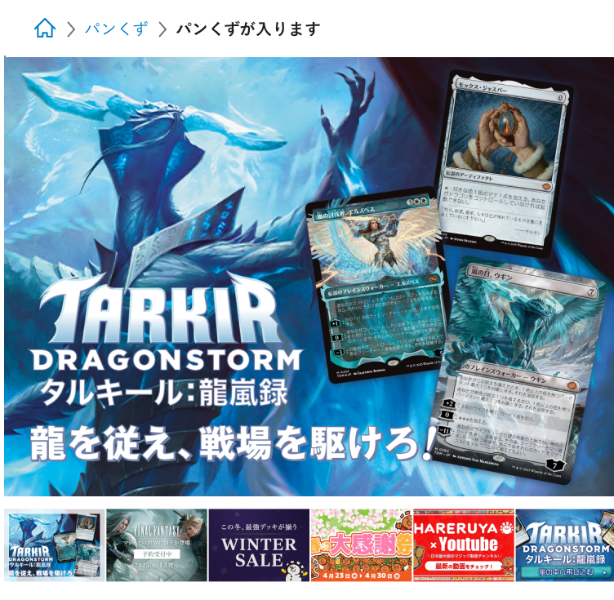
(1-2)
(1-2)
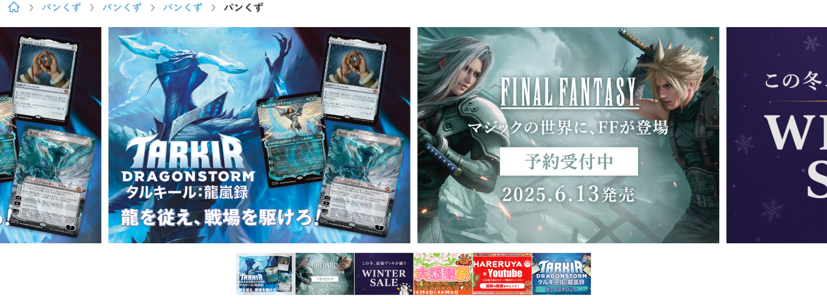

(1-3)

(1-3)

 | 機能説明

 |  | パンくずリスト(1-1)
 |  |  | 選択している店舗とタブに合わせて以下のように表示

 |  |  |  |  | イベント一覧 |  |  |  |  | ホーム |  | > | イベントTOP |  | > | [店舗名]
 |  |  |  |  | 日別で探す |  |  |  |  | ホーム |  | > | イベントTOP |  | > | [店舗名] |  | > | 日別 |  | > | [現在表示している期間の最初の月日]
 |  |  |  |  | 月別で探す |  |  |  |  | ホーム |  | > | イベントTOP |  | > | [店舗名] |  | > | 月別 |  | > | [現在表示している年月]

 |  | バナースライダー
 |  |  | バナー設定に設定されているイベントバナーから店舗と表示タイプが「スライド」で検索し表示する
 |  |  | 開催日当日または開催前で、かつ公開状態のイベントに登録されているバナーを表示する
 |  |  | 自動スクロールで5秒毎に左方向にスクロール
 |  |  | バナー画像をクリックすると、バナー設定で設定されているURLに遷移する
 |  |  | バナーの最大枚数は、8枚。運用上は6件の想定
 |  |  | バナー画像はスマホ、PC共通

 | 識別ID |  |  | ラベル |  |  |  |  |  |  | 書式・制限 |  |  |  |  |  | 必須 | 最大文字数 または最大値 |  |  |  |  | 初期値 | 画面部品の説明
 | 1-1 |  |  | パンくずリスト |  |  |  |  |  |  | リンク |  |  |  |  |  | - | - |  |  |  |  | - | パンくずリスト
 | 1-2 |  |  | バナースライダー |  |  |  |  |  |  | 画像 |  |  |  |  |  | - | - |  |  |  |  | - | 5秒毎にバナー画像を左方向へスクロール
 | 1-3 |  |  | サムネイル表示 |  |  |  |  |  |  | 画像 |  |  |  |  |  | - | - |  |  |  |  | - | バナー画像をサムネイルサイズで表示

 | 2. 店舗選択

 | レイアウト詳細

(2-1)
 |  |  |  | スマートフォン
(2-2)

 |  |  |  | PC
(2-1)
(2-2)

 | 機能説明

 |  | 店舗選択(2-1)で選択した店舗のイベントページに遷移
 |  |  | 下記のような引数でGETで遷移させる
 |  |  |  | /ja/events/?shop=19
 |  |  | modeの引数は現在のページの値を引き継ぐ

 |  | 店舗ページリンク(2-2)をクリックすると、現在表示している店舗の詳細ページに遷移

 | 識別ID |  |  | ラベル |  |  |  |  |  |  | 書式・制限 |  |  |  |  |  | 必須 | 最大文字数 または最大値 |  |  |  |  | 初期値 | 画面部品の説明
 | 2-1 |  |  | 店舗選択 |  |  |  |  |  |  | 単一選択(セレクトボックス) |  |  |  |  |  | - | - |  |  |  |  | - | 選択した店舗のイベントページに遷移
 | 2-2 |  |  | 店舗ページリンク |  |  |  |  |  |  | ボタン |  |  |  |  |  | - | - |  |  |  |  | - | 選択している店舗の詳細ページに遷移

 | 3. タグ選択

 | レイアウト詳細

(3-1)
 |  |  |  | スマートフォン
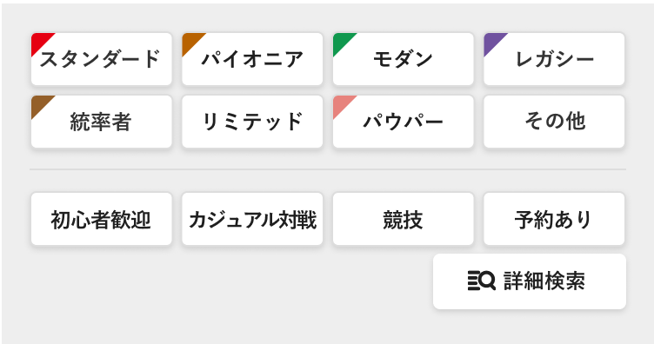

平日
休日
(3-2)

(3-1)
(3-2)
 |  |  |  | PC

平日
休日

(3-3)
 |  |  | 詳細検索モーダル
 |  |  |  | モーダルの内容については、「大会詳細検索(F07-02)」に記載

 | 機能説明

 |  | タグ(3-1)をカードフォーマット,ルール適用度,イベント規模(大型イベントのみ)の順で表示
 |  | 選択したタグで、表示している店舗のイベント(すでに読み込んでいるjsonデータ)から絞り込んで表示する
 |  | 複数選択可で、Or検索で一覧を再生成して表示する
 |  | 平日・休日のタグ(赤点線枠)は、「C. 月別で探す」時のみ表示する

 |  | 詳細検索(3-2)を押すと、詳細検索モーダルを表示する

 | 識別ID |  |  | ラベル |  |  |  |  |  |  | 書式・制限 |  |  |  |  |  | 必須 | 最大文字数 または最大値 |  |  |  |  | 初期値 | 画面部品の説明
 | 3-1 |  |  | タグ |  |  |  |  |  |  | 複数選択(チェックボックス) |  |  |  |  |  | - | - |  |  |  |  | - | カードフォーマット,ルール適用度,イベント規模(大型イベントのみ)の順で表示
 | 3-2 |  |  | 詳細検索 |  |  |  |  |  |  | ボタン |  |  |  |  |  | - | - |  |  |  |  | - | 詳細検索モーダルウィンドウ(3-3)を表示
 | 3-3 |  |  | 詳細検索モーダル |  |  |  |  |  |  | モーダル |  |  |  |  |  | - | - |  |  |  |  | - | 詳細検索条件を入力するためのモーダルウィンドウ

 | 4. イベント一覧

 |  | A. イベント一覧(初期表示)

 | レイアウト詳細

(4-1)
 |  |  |  | スマートフォン

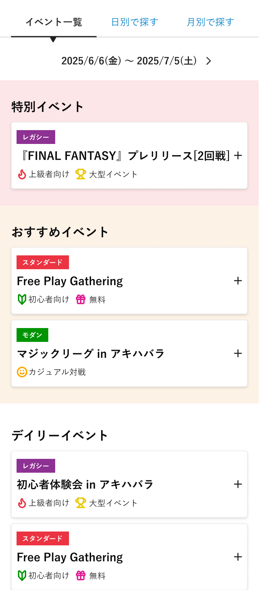
 |  |  |  |  |  |  |  |  |  |  |  |  |  |  |  |  |  |  |  |  | イベントアコーディオン展開状態
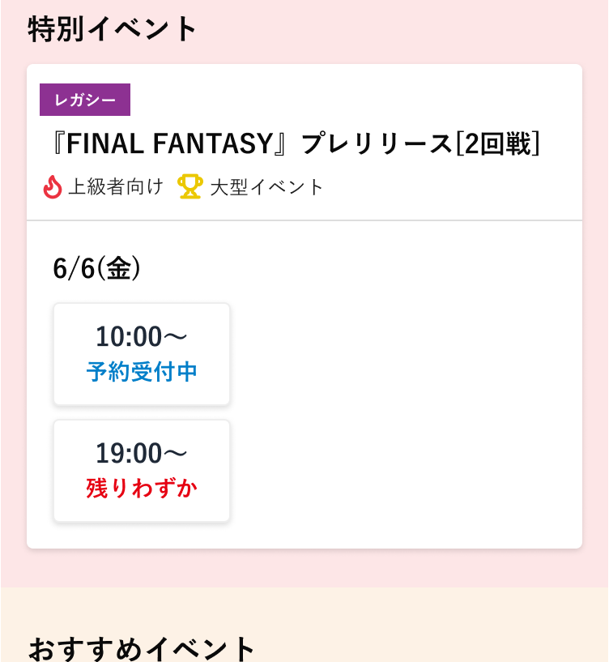
(4-2)
(4-3)
2025/6/6(金) 〜 2025/6/13(金)
(4-4)
(4-9)
(4-10)
(4-5)
(4-11)
(4-8)
(4-12)

(4-13)
(4-14)
(4-15)

(4-6)

定番イベント
(4-7)

(4-1)
 |  |  |  | PC
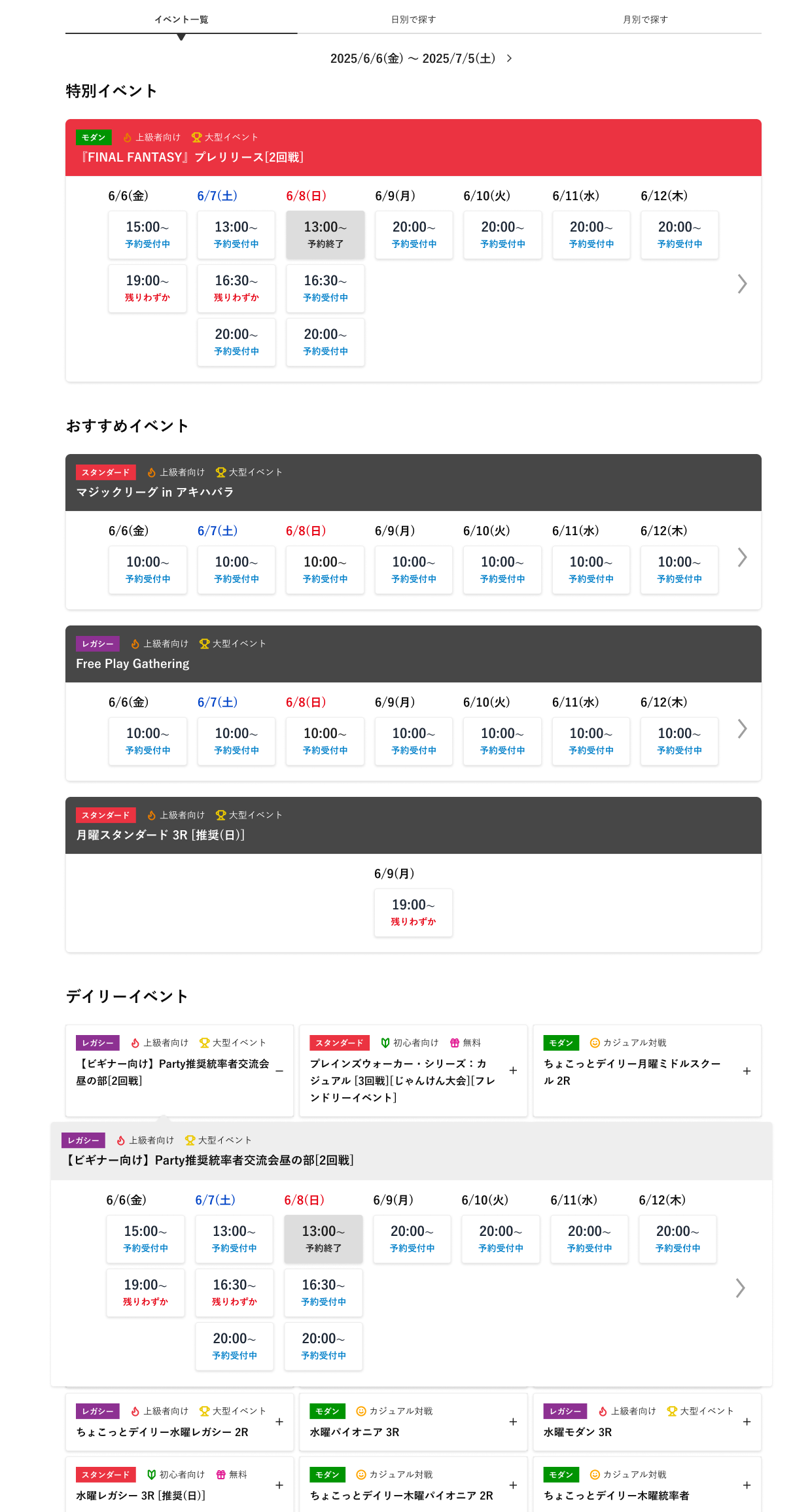

(4-2)
(4-3)
2025/6/6(金) 〜 2025/6/13(金)
(4-4)

(4-5)

予約終了

(4-6)

定番イベント
(4-8)
(4-11)
(4-7)

(4-9)
(4-10)

(4-9)
(4-11)
(4-10)

(4-12)

(4-13)
予約終了

(4-15)

(4-14)

 |  |  |  |  |  |  |  |  |  |  |  | ※ | 赤点線枠部分がアコーディオン展開状態

 | 機能説明

 |  | イベント一覧共通機能
 |  | ・ | 検索モード選択タグ(4-1)で、イベント一覧の表示するモード(方式)を選択する
 |  | ・ | ページ読込時に取得しているイベント情報の中から、店舗選択(2)やタグ選択(3)の条件によって絞り込みされたイベントの中の内、
 |  |  | 下記条件で特別イベント(4-5),おすすめイベント(4-6)を抽出し、該当箇所に表示する。該当するイベントが0件の場合、トルツメとする

 |  |  |  |  |  |  | 特別イベント |  |  |  |  | イベント規模が「特別イベント」または「大型イベント」
 |  |  |  |  |  |  | おすすめイベント |  |  |  |  | イベント規模が「おすすめイベント」

 |  | ・ | 特別イベント・無料イベントはアイコンでそれとわかるように表示する
 |  | ・ | 特別イベント(4-5),おすすめイベント(4-6)はPCの場合、全てのイベントがアコーディオンではなく、
 |  |  | イベント開催時間(4-13)が表示されている状態とする
 |  | ・ | 特別イベント(4-5),おすすめイベント(4-6)に該当しないイベント情報全てを定番イベント(4-7)に表示する
 |  | ・ | 特別イベント(4-5),おすすめイベント(4-6),定番イベント(4-7)のいずれのイベントもない場合は、「イベントがありません」と表示する
 |  | ・ | イベント基本情報(4-8)を押下すると、アコーディオンが展開し、イベント開催日時のボタンが表示される
 |  | ・ | イベント開催時間(4-13)を押下すると、予約枠が0ではない場合、大会申込画面に遷移する
 |  | ・ | イベント開催時間(4-13)は、予約が必要なイベントのみ、予約枠の残存数によって受付状況（表1）を表示する。
 |  | ・ | イベント開催時間(4-13)は、開催が終了しているイベントをグレーアウトする。
 |  | ・ | イベント開催時間(4-13)をクリックすることで、大会詳細画面へ遷移する。
 |  |  |  |  |  |  | 表1
 |  |  |  |  |  |  | 受付状況 |  |  |  |  | 条件
 |  |  |  |  |  |  | 予約受付中 |  |  |  |  | 予約枠 残り数 5人より大きい
 |  |  |  |  |  |  | 残りわずか |  |  |  |  | 予約枠 残り数 5人以下(仮) 1人以上
 |  |  |  |  |  |  | 予約終了 |  |  |  |  | 予約枠 0人 or 予約可能期間終了
 |  |  |  |  |  |  | 予約受付時間外 |  |  |  |  | 予約可能期間前

 |  | A. イベント一覧(初期表示)機能

 |  | 初期表示
 |  |  | 表示期間(4-3)は、現在月日から14日分の期間とする

 |  | ページ内機能
 |  |  | ・前14日選択(4-2), 後14日選択(4-4)を押した際の挙動
 |  |  |  |  | 読込み済みのイベントの日付の範囲内だった場合 |  |  |  |  |  |  |  |  |  |  |  | 読込み済みのデータの中から範囲内の日付のイベントデータで表示を更新する
 |  |  |  |  | 読込み済みのイベントの日付分より未来になる場合 |  |  |  |  |  |  |  |  |  |  |  | 非同期で次の1ヶ月分のデータをサーバから読み込み表示を更新する

 |  |  | ・現在表示している表示期間が現在日を含む場合は、前14日選択(4-2)を非表示にする

 | 識別ID |  |  | ラベル |  |  |  |  |  |  | 書式・制限 |  |  |  |  |  | 必須 | 最大文字数 または最大値 |  |  |  |  | 初期値 | 画面部品の説明
 | 4-1 |  |  | 検索モード選択タグ |  |  |  |  |  |  | タグ |  |  |  |  |  | - | - |  |  |  |  | - | 検索するモード(方式)を選択するタグ
 | 4-2 |  |  | 前14日選択 |  |  |  |  |  |  | ボタン |  |  |  |  |  | - | - |  |  |  |  | - | 現在選択している表示期間より14日前の情報を取得するボタン
 | 4-3 |  |  | 表示期間 |  |  |  |  |  |  | ラベル |  |  |  |  |  | - | - |  |  |  |  | - | 現在選択している表示期間
 | 4-4 |  |  | 後14日選択 |  |  |  |  |  |  | ボタン |  |  |  |  |  | - | - |  |  |  |  | - | 現在選択している表示期間より14日後の情報を取得するボタン
 | 4-5 |  |  | 特別イベント |  |  |  |  |  |  | ブロック |  |  |  |  |  | - | - |  |  |  |  | - | イベント規模が「特別イベント」のイベント一覧を表示する PCの場合、イベント日時選択がデフォルトで表示されている状態 該当するイベントがない場合、このブロックはトルツメ
 | 4-6 |  |  | おすすめイベント |  |  |  |  |  |  | ブロック |  |  |  |  |  | - | - |  |  |  |  | - | イベント規模が「おすすめイベント」のイベント一覧を表示する PCの場合、イベント日時選択がデフォルトで表示されている状態 該当するイベントがない場合、このブロックはトルツメ
 | 4-7 |  |  | 定番イベント |  |  |  |  |  |  | ブロック |  |  |  |  |  | - | - |  |  |  |  | - | 特別イベントでもおすすめイベントでもないイベントを一覧表示する 該当するイベントがない場合、このブロックはトルツメ
 | 4-8 |  |  | イベント基本情報 |  |  |  |  |  |  | ブロック |  |  |  |  |  | - | - |  |  |  |  | - | イベント名やフォーマット、ルール適用度等のタグを表示 クリックすると、アコーディオンが展開する
 | 4-9 |  |  | フォーマット |  |  |  |  |  |  | ラベル |  |  |  |  |  | - | - |  |  |  |  | - | イベントに設定されているフォーマットのアイコン
 | 4-10 |  |  | イベント名 |  |  |  |  |  |  | ラベル |  |  |  |  |  | - | - |  |  |  |  | - | イベント名
 | 4-11 |  |  | タグ |  |  |  |  |  |  | ラベル |  |  |  |  |  | - | - |  |  |  |  | - | ルール適用度やイベント規模に関するタグのアイコン。設定されているタグを複数表示
 | 4-12 |  |  | イベント開催月日 |  |  |  |  |  |  | ラベル |  |  |  |  |  | - | - |  |  |  |  | - | イベント開催月日
 | 4-13 |  |  | イベント開催時間 |  |  |  |  |  |  | ボタン |  |  |  |  |  | - | - |  |  |  |  | - | イベント開催月日に紐づく開催時間を選択するボタン ボタン押下で大会詳細画面に遷移する 受付状況を時間の下に表示する 「予約受付中」「残りわずか」「予約終了」「予約受付時間外」
 | 4-14 |  |  | 前月日移動 |  |  |  |  |  |  | ボタン |  |  |  |  |  | - | - |  |  |  |  | - | イベントの開催時間(4-13)の表示数が収まりきらない場合で、現在表示している月日より前のイベントが存在する場合に表示。 ボタンを押下で右スクロールして現在表示している月日より前のイベント月日リストを表示
 | 4-15 |  |  | 後月日移動 |  |  |  |  |  |  | ボタン |  |  |  |  |  | - | - |  |  |  |  | - | イベントの開催時間(4-13)の表示数が収まりきらない場合で、現在表示している月日より後のイベントが存在する場合に表示。 ボタンを押下で左スクロールして現在表示している月日より後のイベント月日リストを表示

 |  | B. 日別で探す

 | レイアウト詳細

 |  |  |  | スマートフォン
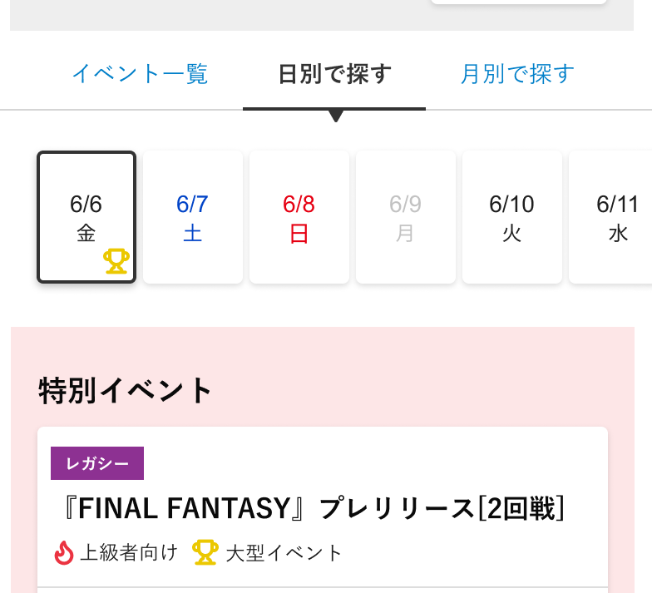

(4-16)
(4-17)

(4-19)

(4-18)

 |  |  |  | PC

(4-16)
(4-17)
(4-19)

(4-18)

 | 機能説明

 |  | 初期表示
 |  |  | 現在の月日から10日間の月日を横スクロールで表示
 |  |  | 10件表示しきれない場合は、横フリックでスクロール
 |  |  | 日付選択(4-17)は、現在日とする
 |  |  | 現在日に開催しているイベントの一覧を表示

 |  | 日時選択ボタン(4-17)
 |  |  | 選択した日付で取得済みのイベントリスト(json)を抽出して表示
 |  |  | 選択している月日は黒枠表示
 |  |  | その月日に大型イベントがあれば、大型イベントアイコンを表示する。アイコンはこの後の「C.月別で探す」と共通
 |  |  | イベントが0件の日はグレーで表示し、選択不可

 |  | 前10日間取得(4-16), 後10日間取得(4-19)を押した時の挙動
 |  |  | 読込み済みのイベントの日付の範囲内だった場合 |  |  |  |  |  |  |  |  |  |  |  | 読込み済みのデータの中から範囲内の日付のイベントデータで表示を更新する
 |  |  | 読込み済みのイベントの日付分より未来になる場合 |  |  |  |  |  |  |  |  |  |  |  | 非同期で次の1ヶ月分のデータをサーバから読み込み表示を更新する

 |  | 現在表示している表示期間が現在日を含む場合は、前10日間取得(4-16)を非表示にする

 | 識別ID |  |  | ラベル |  |  |  |  |  |  | 書式・制限 |  |  |  |  |  | 必須 | 最大文字数 または最大値 |  |  |  |  | 初期値 | 画面部品の説明
 | 4-16 |  |  | 前10日間取得 |  |  |  |  |  |  | ボタン |  |  |  |  |  | - | - |  |  |  |  | - | 現在表示している10日間より前のイベントリストを取得する
 | 4-17 |  |  | 日付選択 |  |  |  |  |  |  | ボタン |  |  |  |  |  | - | - |  |  |  |  | - | 選択した日付で取得済みのイベントリスト(json)を抽出して表示
 | 4-18 |  |  | 大型イベントアイコン |  |  |  |  |  |  | 画像 |  |  |  |  |  | - | - |  |  |  |  | - | その月日に大型イベントがあれば表示する
 | 4-19 |  |  | 後10日間取得 |  |  |  |  |  |  | ボタン |  |  |  |  |  | - | - |  |  |  |  | - | 現在表示している10日間より後のイベントリストを取得する

 |  | C. 月別で探す

 | レイアウト詳細

 |  |  |  | スマートフォン

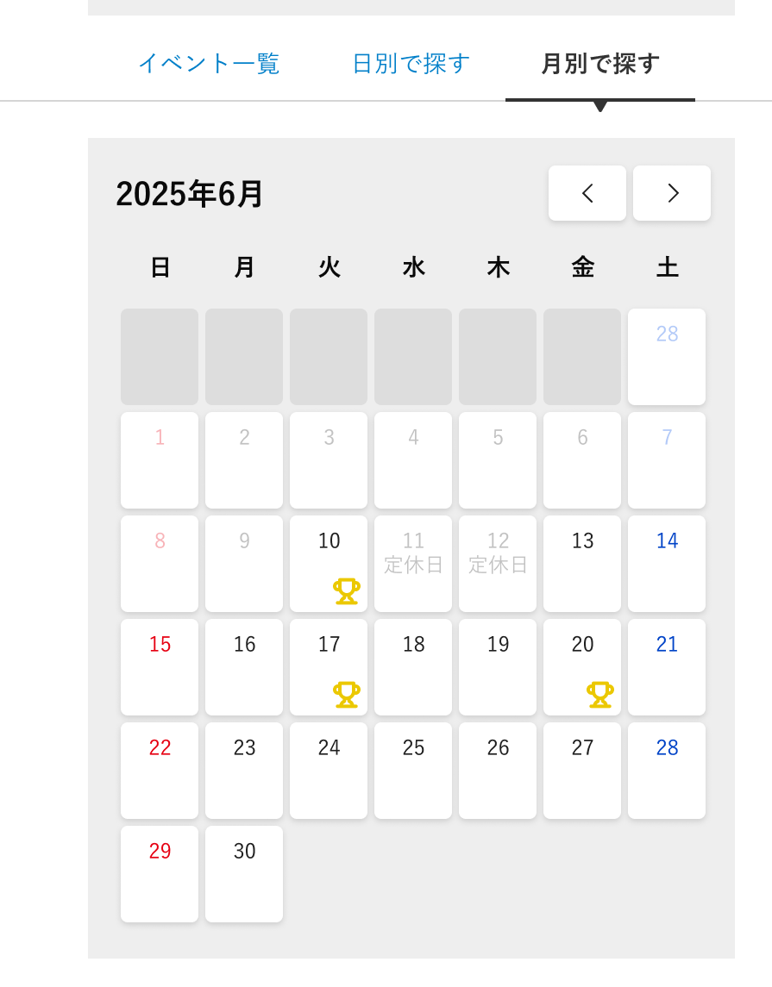

(4-20)
(4-21)
(4-22)

(4-23)

(4-24)

 |  |  |  | PC

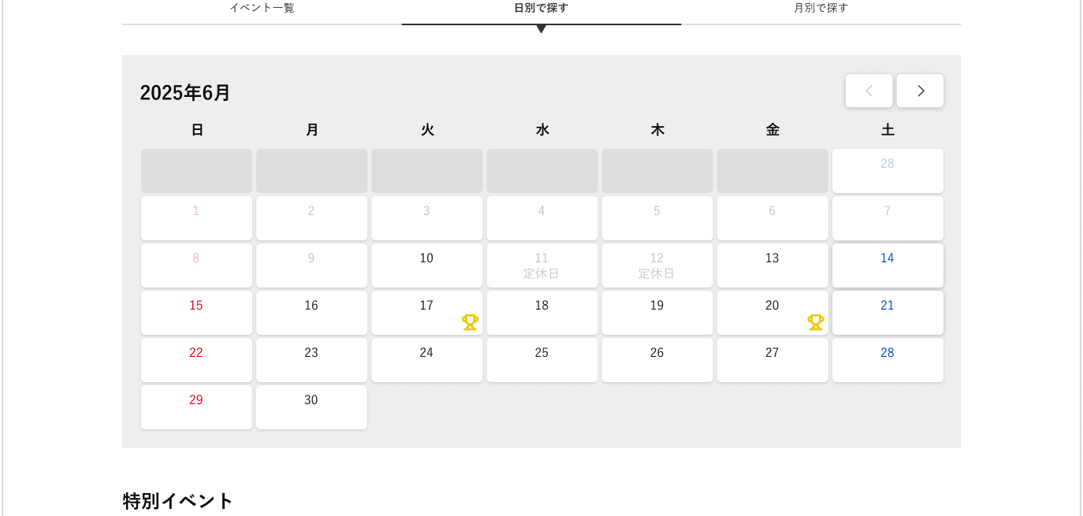

(4-20)
(4-21)
(4-22)

(4-23)

(4-24)

 | 機能説明

 |  | 初期表示
 |  |  | 現在の年月のカレンダー(月表示)を表示
 |  |  | 日付選択(4-23)は、現在日とする
 |  |  | 現在日に開催しているイベントの一覧を表示

 |  | 日付選択ボタン(4-23)
 |  |  | 選択した日付で取得済みのイベントリスト(json)を抽出して表示
 |  |  | 選択している月日は黒枠表示
 |  |  | その月日に大型イベントがあれば、大型イベントアイコンを表示する。アイコンは「B.日別で探す」と共通
 |  |  | イベントが0件の日はグレーで表示し、選択不可

 |  | 前月取得(4-21), 後月取得(4-22)を押した時の挙動
 |  |  | 読込み済みのイベントの日付の範囲内だった場合 |  |  |  |  |  |  |  |  |  |  |  | 読込み済みのデータの中から範囲内の日付のイベントデータで表示を更新する
 |  |  | 読込み済みのイベントの日付分より未来になる場合 |  |  |  |  |  |  |  |  |  |  |  | 非同期で次の1ヶ月分のデータをサーバから読み込み表示を更新する

 |  | 現在表示している表示期間が現在日を含む場合は、前月取得(4-21)を暗転させ押せないようにする

 | 識別ID |  |  | ラベル |  |  |  |  |  |  | 書式・制限 |  |  |  |  |  | 必須 | 最大文字数 または最大値 |  |  |  |  | 初期値 | 画面部品の説明
 | 4-20 |  |  | 年月表示 |  |  |  |  |  |  | ラベル |  |  |  |  |  | - | - |  |  |  |  | - | 現在表示している年月を表示する
 | 4-21 |  |  | 前月取得 |  |  |  |  |  |  | ボタン |  |  |  |  |  | - | - |  |  |  |  | - | 現在表示している年月の1ヶ月前のデータを取得する
 | 4-22 |  |  | 後月取得 |  |  |  |  |  |  | ボタン |  |  |  |  |  | - | - |  |  |  |  | - | 現在表示している年月の1ヶ月後のデータを取得する
 | 4-23 |  |  | 日付選択 |  |  |  |  |  |  | ボタン |  |  |  |  |  | - | - |  |  |  |  | - | 選択した日時で取得済みのイベントリスト(json)を抽出して表示
 | 4-24 |  |  | 大型イベントアイコン |  |  |  |  |  |  | 画像 |  |  |  |  |  | - | - |  |  |  |  | - | その月日に大型イベントがあれば表示する

 | 5. 大会特設ページ一覧

 | レイアウト詳細

 |  |  |  | スマートフォン
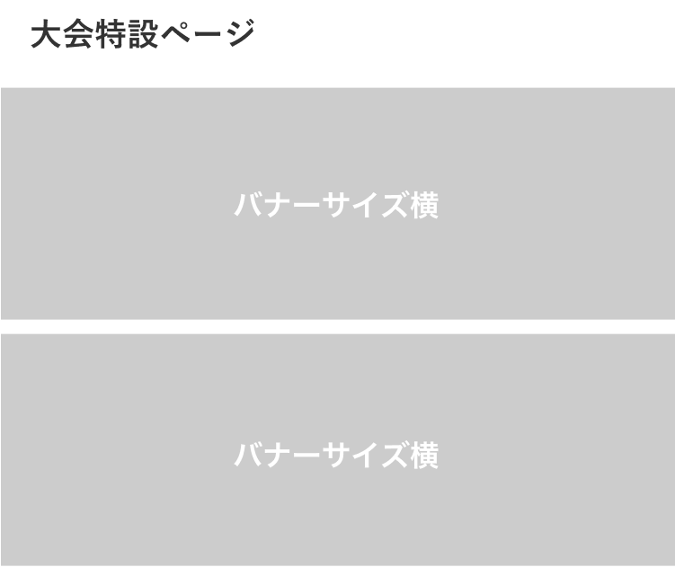

(5-1)

 |  |  |  | PC

(5-1)

 | 機能説明

 |  | 初期表示
 |  |  | バナー設定に設定されているバナーのうち、表示タイプが「特設のみ」「スライド + 特設」のいずれかのタイプのものを表示
 |  |  | 最大表示件数は10件。運用上は2件の想定。2件を超える場合、PC版では1行2列ずつ表示する想定

 | 識別ID |  |  | ラベル |  |  |  |  |  |  | 書式・制限 |  |  |  |  |  | 必須 | 最大文字数 または最大値 |  |  |  |  | 初期値 | 画面部品の説明
 | 5-1 |  |  | 特設ページバナー |  |  |  |  |  |  | ボタン |  |  |  |  |  | - | - |  |  |  |  | - | バナー設定に設定されているURLに遷移する

 | 6. イベント協賛企業様一覧

 | レイアウト詳細

 |  |  |  | スマートフォン
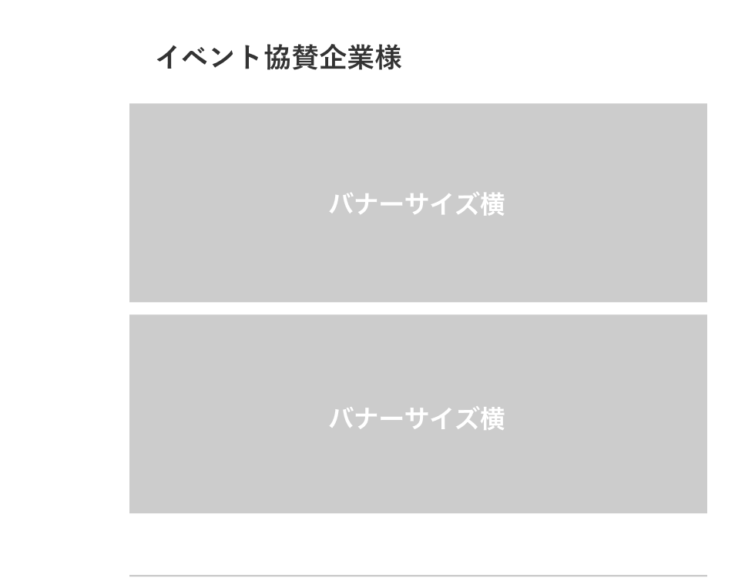

(6-1)

 |  |  |  | PC

(6-1)

 | 機能説明

 |  | 管理画面
 |  |  | コンテンツ管理内のブロック管理に保存しているイベント協賛企業様一覧用のタグを出力

 |  |  |  |  | ※ | 【参考情報】既存で利用しているブロック名
 |  |  |  |  |  |  |  | event_sponsor2022051802

 | 識別ID |  |  | ラベル |  |  |  |  |  |  | 書式・制限 |  |  |  |  |  | 必須 | 最大文字数 または最大値 |  |  |  |  | 初期値 | 画面部品の説明
 | 6-1 |  |  | 協賛企業様バナー |  |  |  |  |  |  | ボタン |  |  |  |  |  | - | - |  |  |  |  | - | バナー設定に設定されているURLに遷移する

大会詳細検索
ドキュメント名 |  |  |  |  |  |  |  | フロント_イベント |  |  |  |  | セクション
プロジェクト名 |  |  |  |  |  |  |  | サイトリニューアル |  |  |  |  | 作成者 |  |  | 堀部 |  | 作成日 | 2025-08-20 | 更新者 | 盛田 | 更新日 | 2026-01-09

機能No |  |  | F07-02 |  |  |  |  | 機能名 |  |  | 大会詳細検索 |  |  |  |  |  |  | 概要 | イベントを検索できます

 | レイアウト図

 |  |  | 詳細検索モーダルウィンドウ

 |  |  |  | スマートフォン |  |  |  |  |  |  |  |  |  |  |  |  | PC
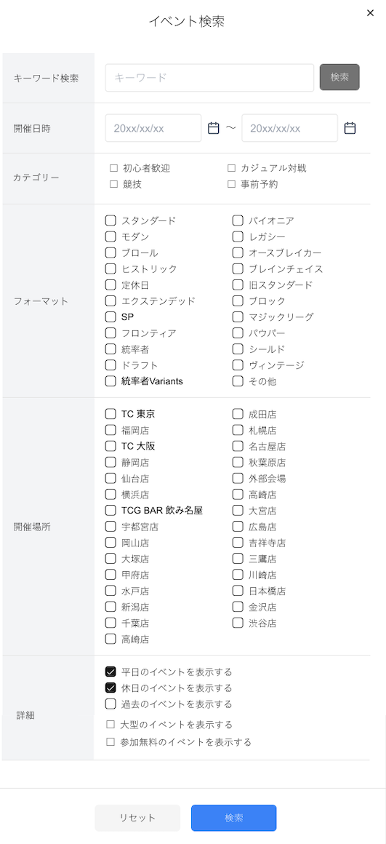

 |  |  |  | PCと同様とする
(1-1)

(1-3)
(1-2)

(1-4)

(1-5)

(1-6)

(1-7)

(1-8)
(1-9)

 |  |  | 詳細検索結果一覧画面

 |  |  | スマートフォン
検索結果: 9,999件
(2-2)
(2-3)
(2-4)
(2-5)
(2-6)
(2-1)

 |  |  | PC
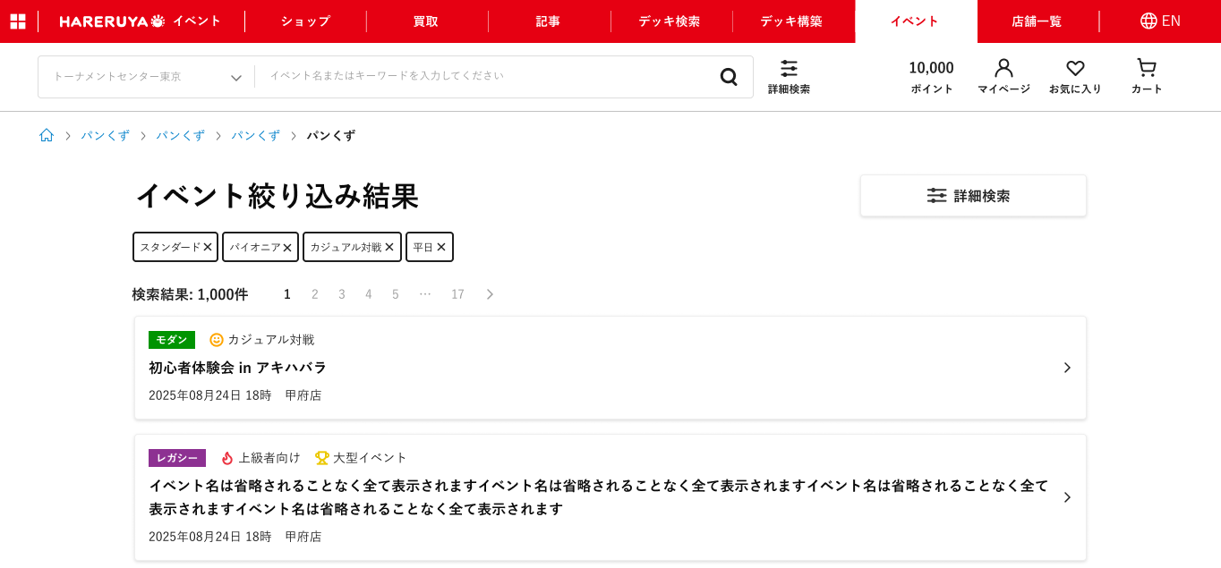

(2-1)

(2-2)

(2-3)

(2-4)
(2-5)

(2-6)

 | カスタマイズ説明

 |  |  | 概要
 |  |  |  | イベントの詳細検索を可能とする

 |  |  | 機能
 |  |  |  | 現行機能をベースに下記をカスタマイズ

 |  |  |  |  | 検索条件
 |  |  |  |  |  | ・詳細検索条件をモーダルで表示する
 |  |  |  |  |  | ・大型イベントでの絞り込みを可能とする
 |  |  |  |  |  | ・イベント参加対象者層（初心者向けなど）での絞り込みを可能とする
 |  |  |  |  |  | ・予約イベントでの絞り込みを可能とする
 |  |  |  |  |  | ・無料イベントの絞り込みを可能とする

 |  |  |  |  | 検索結果
 |  |  |  |  |  | ・ | 現在の絞り込み条件を表示する
 |  |  |  |  |  | イベント個別の表示について
 |  |  |  |  |  |  | ・イベント大会TOP(4-8)の情報に加え、イベント開催日時と開催店舗を表示する

 | 説明

 |  | 遷移元
 |  |  | イベント大会TOPの詳細検索モーダル

 |  | URL
 |  |  | /ja/events/list

 |  |  | 以下のクエリで検索を実行する

 |  |  |  | term |  |  |  | 検索キーワード
 |  |  |  | from |  |  |  | 開催日時(下限)
 |  |  |  | to |  |  |  | 開催日時(上限)
 |  |  |  | formats[] |  |  |  | フォーマット
 |  |  |  | venues[] |  |  |  | 店舗
 |  |  |  | isWeekday |  |  |  | 平日
 |  |  |  | isHoliday |  |  |  | 休日
 |  |  |  | allowPast |  |  |  | 過去

 |  |  | クエリ例
 |  |  | /ja/events/list?term=&from=2025%2F01%2F01&to=2025%2F08%2F27&formats%5B%5D=1&
 |  |  | venues%5B%5D=4&isWeekday=true&isHoliday=true
 |  |  | ※長いため改行しているが、本来は改行はなし

 |  | パンくずリスト(2-1)
 |  |  | 以下のように表示

 |  |  |  | ホーム |  |  | > | イベントTOP |  |  | > | イベント詳細検索

 |  | 機能
 |  | ・ | 検索(1-9)ボタンを押し、(1-1) 〜 (1-7)までの入力項目に沿って検索を実行し、イベント一覧を表示する
 |  |  |  | (1-1) 〜 (1-7)までの各項目はAND検索とし、各項目内の選択肢は原則OR検索とする（一部例外あり。詳細は部品一覧に記載）
 |  |  |  | キーワード検索(1-1)は、スペースがあった場合はスペースで分割し、分割したキーワードでAnd検索を実行する
 |  |  |  | キーワード検索(1-1)は、イベント名,賞品,フリーエリア1〜3,フリーエリアタイトル1〜3を検索対象とする
 |  | ・ | 詳細検索(2-2)ボタンを押下すると、詳細検索モーダルウィンドウを表示
 |  | ・ | 検索結果が多数の場合、ページング(2-5)を表示させ、表示件数を制御する。1ページあたりのイベント表示件数は100件
 |  | ・ | 検索結果が9999件を超える場合、検索結果を表示せずエラー文言を表示する
 |  | ・ | 1-1 〜 1-6で入力した値は、検索項目(2-3)でボタンとして表示する
 |  |  | また検索項目(2-3)を×ボタンで消去した場合、その状態を1-1 〜 1-6と検索結果に反映する
 |  |  |  |  |  | ※ | 一部、長い文言については省略表記で表示する

 |  |  |  |  |  |  |  | 平日 | 平日のイベントを表示する
 |  |  |  |  |  |  |  | 休日 | 休日のイベントを表示する
 |  |  |  |  |  |  |  | 過去 | 過去のイベントを表示する

 |  | ・ | 検索結果のイベント基本情報に関しては、イベント大会TOP同様の表示に加え、イベント開催日時と開催店舗を表示する
 |  |  | また、アコーディオン表示はせず、押下で大会詳細画面に遷移する

 |  | ・ | イベントの詳細検索結果画面はnoindexとする

 | 識別ID |  |  | ラベル |  |  |  |  |  | 書式・制限 |  |  |  | 必須 | 最大文字数 または最大値 |  |  | 初期値 | 画面部品の説明
 | 1-1 |  |  | キーワード検索 |  |  |  |  |  | 半角・全角 |  |  |  | - | - |  |  | - | イベントをキーワード検索する
 | 1-2 |  |  | 開催日時(下限) |  |  |  |  |  | 日時 |  |  |  | - | - |  |  | - | イベント開催日時の下限
 | 1-3 |  |  | 開催日時(上限) |  |  |  |  |  | 日時 |  |  |  | - | - |  |  | - | イベント開催日時の上限
 | 1-4 |  |  | カテゴリ |  |  |  |  |  | 複数選択(チェックボックス) |  |  |  | - | - |  |  | - | 1.「初心者歓迎」「カジュアル対戦」「競技」はイベント設定の「ルール適用度」を検索対象とする。 2.「事前予約」はイベント設定の「オンライン受付あり」を検索対象とする。 上記1の選択肢はOR検索、1,2はAND検索とする。
 | 1-5 |  |  | フォーマット |  |  |  |  |  | 複数選択(チェックボックス) |  |  |  | - | - |  |  | - | イベントに設定されているフォーマットで検索する。選択肢はOR検索とする
 | 1-6 |  |  | 開催場所 |  |  |  |  |  | 複数選択(チェックボックス) |  |  |  | - | - |  |  | - | イベントが開催される店舗で検索する。選択肢はOR検索とする
 | 1-7 |  |  | 詳細 |  |  |  |  |  | 複数選択(チェックボックス) |  |  |  | - | - |  |  | - | 1.平日と休日はOR検索する。 2.「過去のイベントを表示する」を選択した場合、終了しているイベントも検索対象とする。 3.「大型のイベントを表示する」を選択した場合、イベント規模に大型イベントが設定されているものを表示する。 4.「参加無料のイベントを表示する」を選択した場合、参加費に0円が設定されているものを表示する。 上記1,2,3,4はAND検索とする。
 | 1-8 |  |  | リセット |  |  |  |  |  | ボタン |  |  |  | - | - |  |  | - | 入力項目をリセットする
 | 1-9 |  |  | 検索 |  |  |  |  |  | ボタン |  |  |  | - | - |  |  | - | 入力された検索条件をもとに検索を実行する
 | 2-1 |  |  | パンくずリスト |  |  |  |  |  | リンク |  |  |  | - | - |  |  | - | このページまでのパンくずリスト
 | 2-2 |  |  | 詳細検索 |  |  |  |  |  | ボタン |  |  |  | - | - |  |  | - | 詳細検索モーダルウィンドウを表示
 | 2-3 |  |  | 検索項目表示 |  |  |  |  |  | ボタン |  |  |  | - | - |  |  | - | 検索した項目をボタンで表示する 検索キーワードは入力された文字列がボタン内容になる ボタンを削除した場合、その状態を1-1〜1-7と検索結果に反映する
 | 2-4 |  |  | 検索結果総件数 |  |  |  |  |  | ラベル |  |  |  | - | - |  |  | - | 検索を実行した結果のイベント総数
 | 2-5 |  |  | ページング |  |  |  |  |  | リンク |  |  |  | - | - |  |  | - | 検索結果が多数の場合、ページングを表示する 1ページあたりの表示件数は100件
 | 2-6 |  |  | イベント基本情報 |  |  |  |  |  | ブロック |  |  |  | - | - |  |  | - | イベント大会TOPと同様の表示に加え、イベント開催日時と開催店舗を表示する アコーディオン表示はせず、押下で大会詳細画面に遷移する

大会詳細
ドキュメント名 |  |  |  |  |  |  |  | フロント_イベント |  |  |  |  |  |  | セクション
プロジェクト名 |  |  |  |  |  |  |  | サイトリニューアル |  |  |  |  |  |  | 作成者 |  |  |  | 堀部 | 作成日 | 2025-08-20 | 更新者 | 盛田 | 更新日 | 2025-12-10

機能No |  |  | F07-03 |  |  |  |  | 機能名 |  | 大会詳細 |  |  |  |  |  |  |  |  |  | 概要 | イベントの詳細を参照できます

 | レイアウト図

 |  | 項目が多いため、ページを4分割して説明

 |  | スマートフォン |  |  |  |  |  |  |  |  |  |  |  |  |  |  | PC
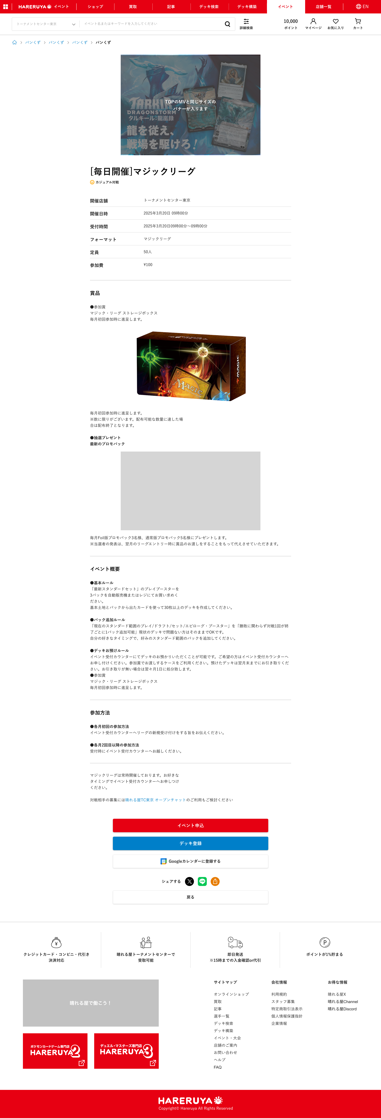

(1)

(1)

(2)

(2)
(3)

(4)

(3)

(4)

 | カスタマイズ説明

 |  |  | 概要
 |  |  |  | イベントの詳細情報を表示する

 |  |  | 機能
 |  |  |  | 現行機能をベースに下記をカスタマイズ
 |  |  |  |  | ・ | イベント参加対象者層（初心者向けなど）を表示する
 |  |  |  |  | ・ | フリーエリアを追加表示する（イベント概要、参加方法などを想定）
 |  |  |  |  | ・ | SNSシェアボタンの追加表示する
 |  |  |  |  | ・ | ユーザーのGoogleカレンダーにイベントを登録可能とするリンクを設置する

 | 1 | ページ最上段部分 イベント基本情報

 | レイアウト詳細

 |  |  | スマートフォン
(1-1)
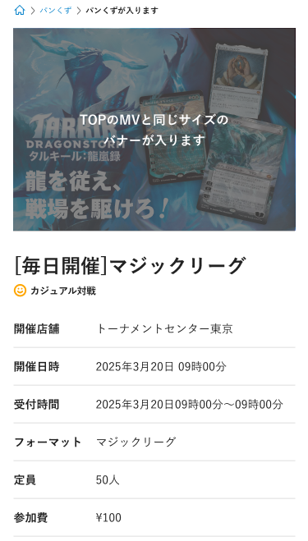

(1-2)

(1-3)

(1-4)

(1-5)

(1-6)

(1-7)

(1-8)

(1-9)

(1-10)

 |  |  | PC
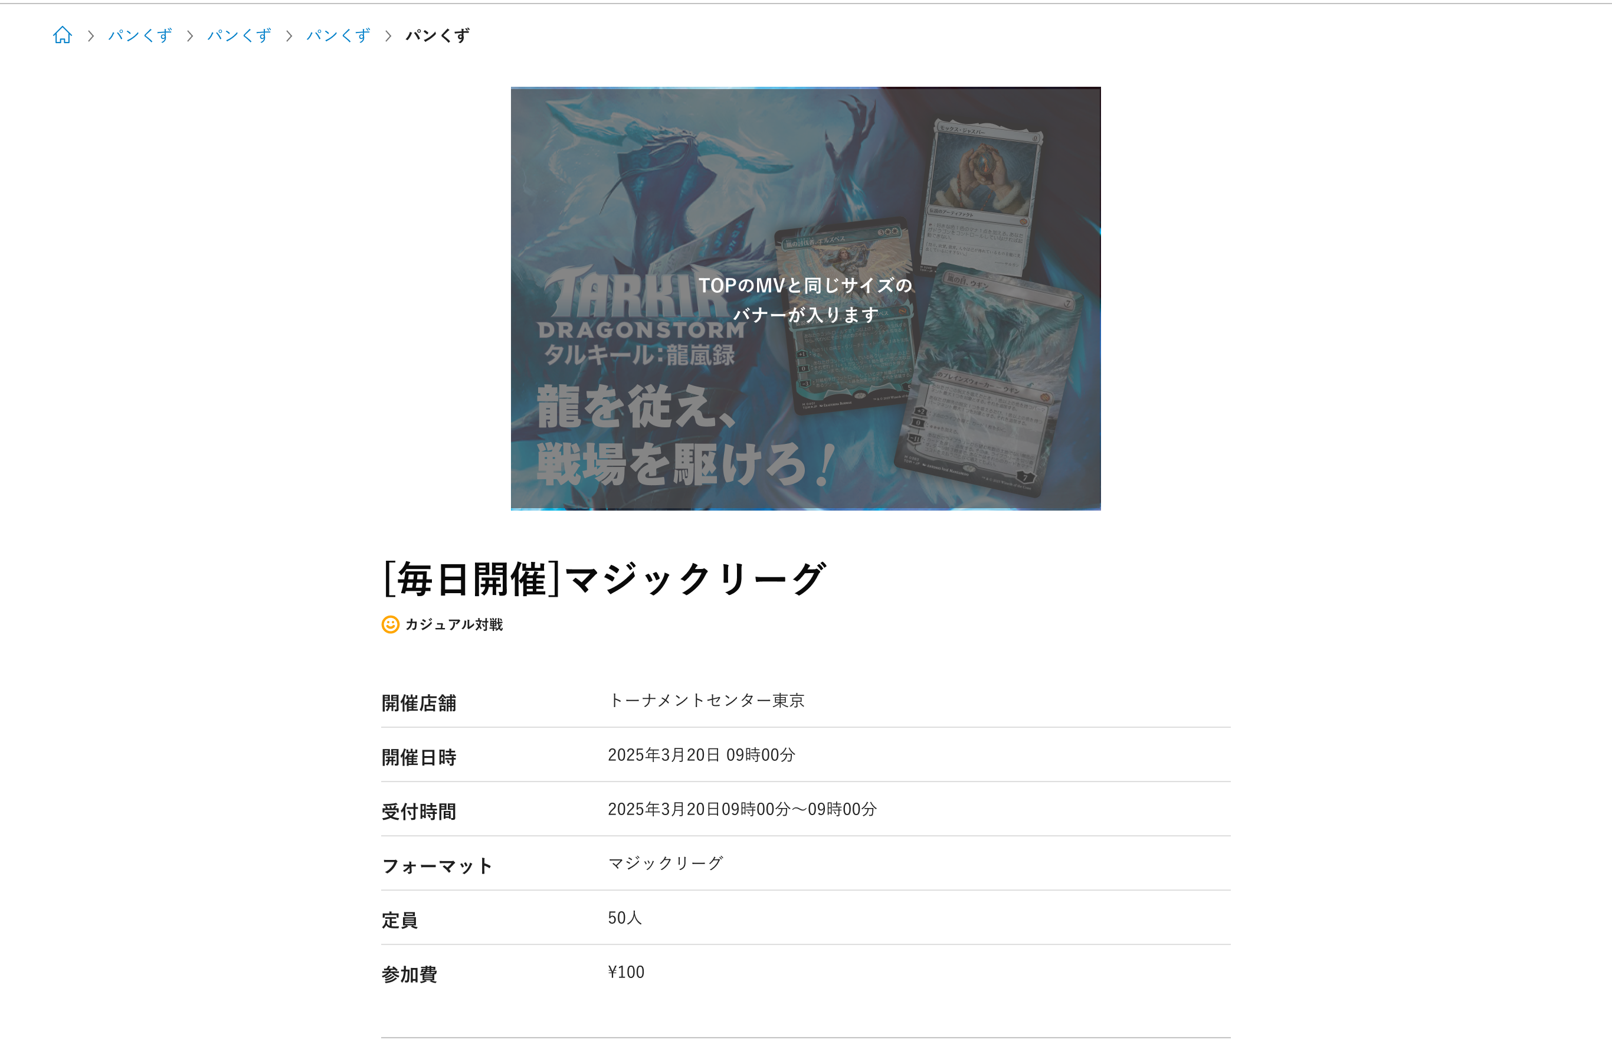
(1-1)

(1-2)

(1-3)
(1-4)

(1-5)

(1-6)

(1-7)
(1-8)
(1-9)

(1-10)

 | 機能説明

 |  | 全体仕様

 |  |  | URL
 |  |  |  | /ja/events/{イベント詳細ID}/detail

 |  |  | 言語設定
 |  |  |  | 言語毎に登録されているものは、表示ブラウザの言語設定によって項目を出し分ける

 |  | ページ最上段部分 イベント基本情報機能

 |  |  | パンくずリスト(1-1)
 |  |  |  | 以下のようにイベント詳細情報に合わせて表示する

 |  |  |  |  | ホーム |  | > | イベントTOP | > | [店舗名] |  | > | [フォーマット] |  |  |  | > | [イベント開催日付]

 | 識別ID |  |  | ラベル |  |  |  |  | 書式・制限 |  |  |  |  |  |  | 必須 |  | 最大文字数 または最大値 |  | 初期値 | 画面部品の説明
 | 1-1 |  |  | パンくずリスト |  |  |  |  | リンク |  |  |  |  |  |  | - |  | - |  | - | パンくずリスト内の「店舗名」「フォーマット」「イベント開催日付」はそれぞれ押下可能 押下するとその内容での絞り込み結果画面に遷移する
 | 1-2 |  |  | バナー画像 |  |  |  |  | 画像 |  |  |  |  |  |  | - |  | - |  | - | バナー画像
 | 1-3 |  |  | イベント名 |  |  |  |  | ラベル |  |  |  |  |  |  | - |  | - |  | - | イベント名
 | 1-4 |  |  | ルール適用度 |  |  |  |  | 画像 |  |  |  |  |  |  | - |  | - |  | - | イベントに設定されているルール適応度のアイコンと適応度名
 | 1-5 |  |  | 開催店舗 |  |  |  |  | ラベル |  |  |  |  |  |  | - |  | - |  | - | 開催店舗名
 | 1-6 |  |  | 開催日時 |  |  |  |  | ラベル |  |  |  |  |  |  | - |  | - |  | - | イベントに設定されている開催日時
 | 1-7 |  |  | 受付期間 |  |  |  |  | ラベル |  |  |  |  |  |  | - |  | - |  | - | イベントの申込受付期間
 | 1-8 |  |  | フォーマット |  |  |  |  | ラベル |  |  |  |  |  |  | - |  | - |  | - | イベントに設定されているフォーマット
 | 1-9 |  |  | 定員 |  |  |  |  | ラベル |  |  |  |  |  |  | - |  | - |  | - | イベントに設定されている定員数
 | 1-10 |  |  | 参加費 |  |  |  |  | ラベル |  |  |  |  |  |  | - |  | - |  | - | イベント参加費

 | 2 | ページ中上段部分 賞品情報

 | レイアウト詳細

 |  |  | スマートフォン

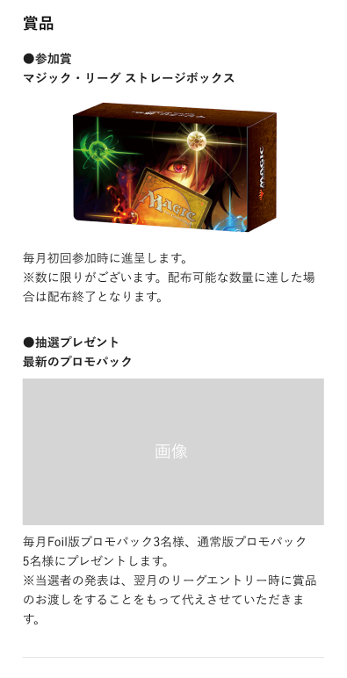

(2-1)

 |  |  | PC

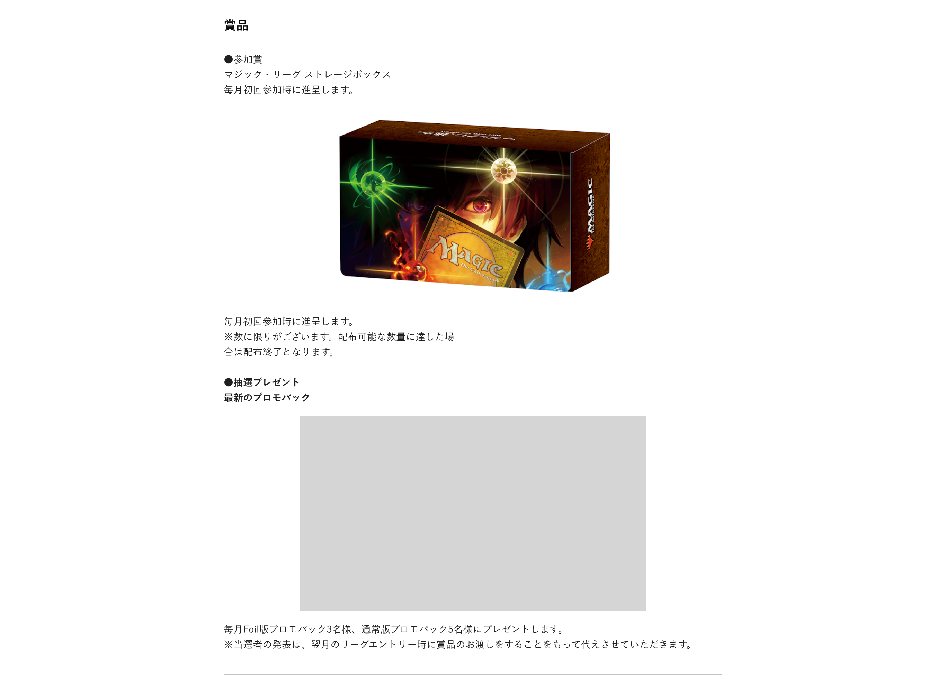

(2-1)

 | 機能説明

 |  | 賞品情報
 |  |  | HTMLで登録可能で、画像のタグも埋め込める

 | 識別ID |  |  | ラベル |  |  |  |  | 書式・制限 |  |  |  |  |  |  | 必須 |  | 最大文字数 または最大値 |  | 初期値 | 画面部品の説明
 | 2-1 |  |  | 賞品 |  |  |  |  | ラベル |  |  |  |  |  |  | - |  | - |  | - | 賞品情報を表示する。 HTMLで登録可能で、画像のタグも埋め込める

 | 3 | ページ中下段部分 概要説明

 | レイアウト詳細

 |  |  | スマートフォン

(3-1)

(3-2)

(3-3)

(3-4)

(3-5)
(3-6)

 |  |  | PC
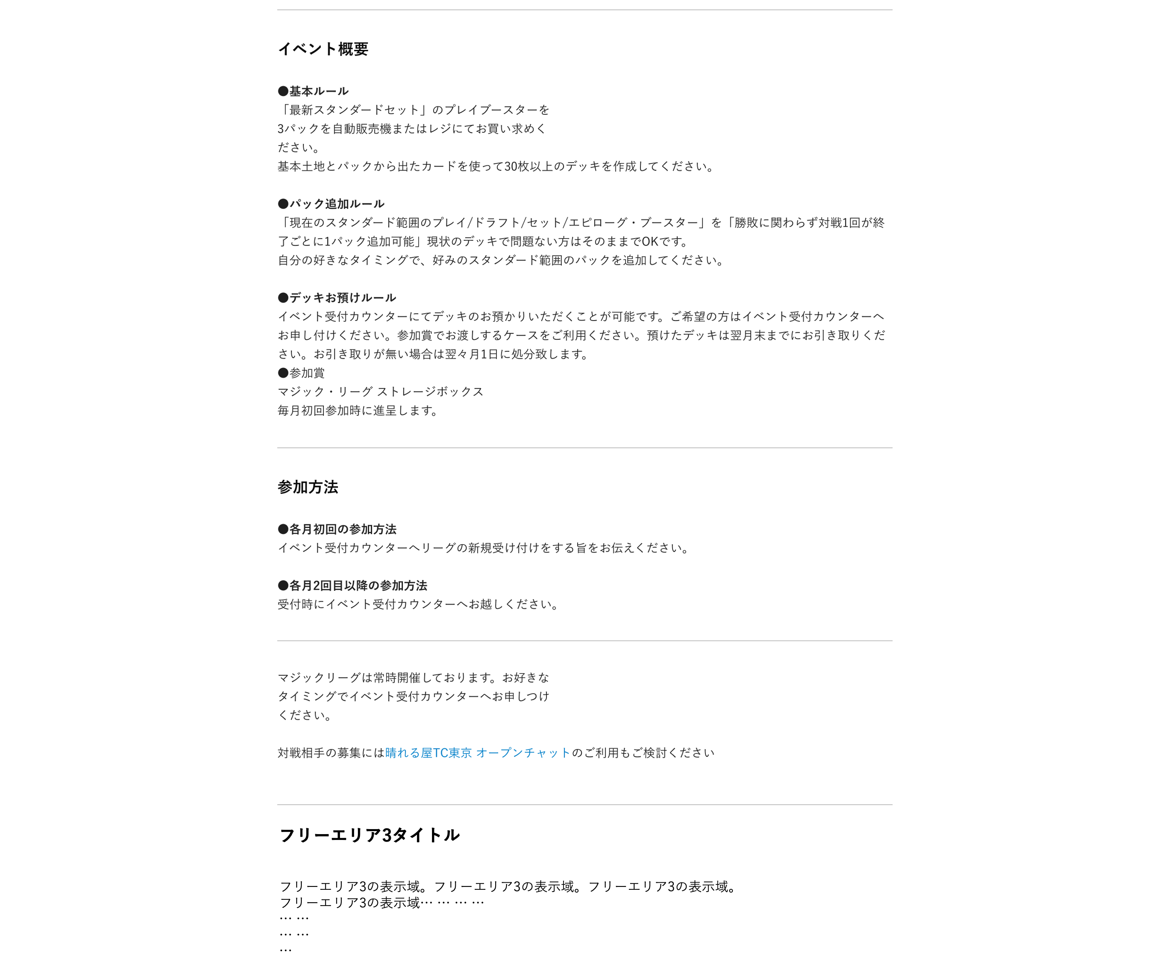
(3-1)

(3-2)

(3-3)

(3-4)

(3-5)

(3-6)

 | 機能説明

 |  | フリーエリア1, フリーエリア2, フリーエリア3の情報を表示する。
 |  | それぞれアコーディオン表示にし、デフォルトは開いた状態とする。
 |  | 管理画面の「アコーディオンをデフォルト閉じる」がONの場合、デフォルトでアコーディオンを閉じた状態とする。

 | 識別ID |  |  | ラベル |  |  |  |  | 書式・制限 |  |  |  |  |  |  | 必須 |  | 最大文字数 または最大値 |  | 初期値 | 画面部品の説明
 | 3-1 |  |  | フリーエリア1タイトル |  |  |  |  | ラベル |  |  |  |  |  |  | - |  | - |  | - | 管理画面のフリーエリア1タイトルを表示
 | 3-2 |  |  | フリーエリア1 |  |  |  |  | ラベル |  |  |  |  |  |  | - |  | - |  | - | フリーエリア1を表示。HTMLで登録されており、画像のタグも埋め込める
 | 3-3 |  |  | フリーエリア2タイトル |  |  |  |  | ラベル |  |  |  |  |  |  | - |  | - |  | - | 管理画面のフリーエリア2タイトルを表示
 | 3-4 |  |  | フリーエリア2 |  |  |  |  | ラベル |  |  |  |  |  |  | - |  | - |  | - | フリーエリア2を表示。HTMLで登録されており、画像のタグも埋め込める
 | 3-5 |  |  | フリーエリア3タイトル |  |  |  |  | ラベル |  |  |  |  |  |  | - |  | - |  | - | 管理画面のフリーエリア3タイトルを表示
 | 3-6 |  |  | フリーエリア3 |  |  |  |  | ラベル |  |  |  |  |  |  | - |  | - |  | - | フリーエリア3を表示。HTMLで登録されており、画像のタグも埋め込める

 | 4 | ページ最下段部分 ボタン

 | レイアウト詳細

 |  |  | スマートフォン

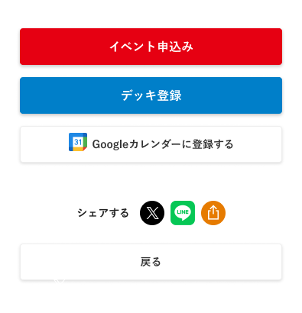
(4-1)
(4-2)
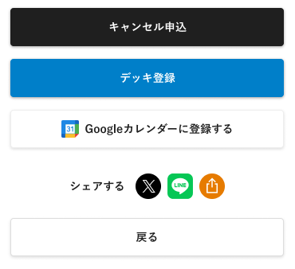

(4-3)

(4-4)

(4-5)
(4-6)
(4-7)

(4-8)

 |  | PC

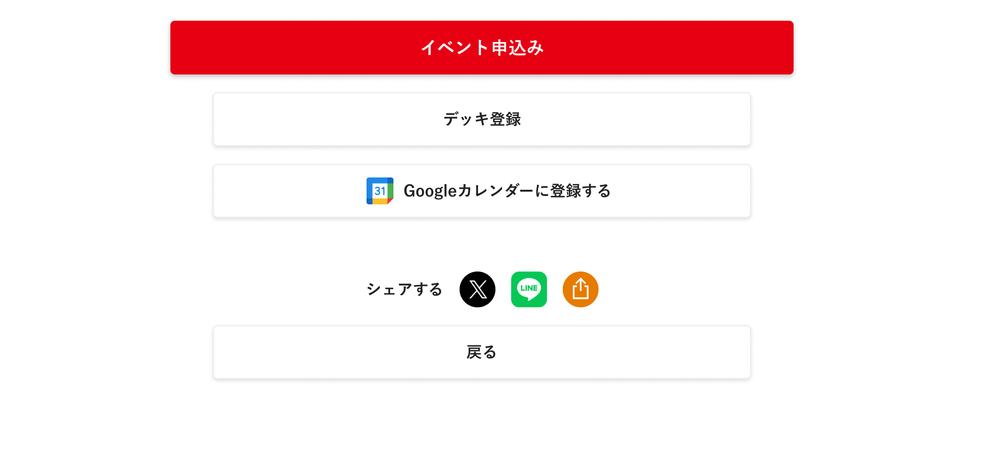
(4-1)
(4-2)
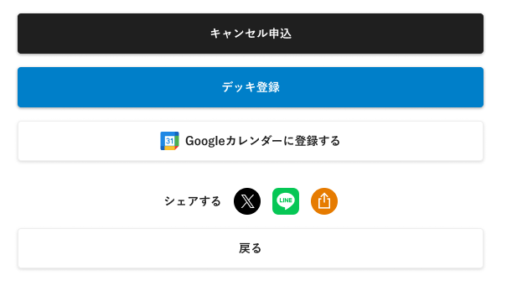

(4-3)
(4-4)

(4-6)
(4-5)
(4-7)

(4-8)

 | 機能説明

 |  | イベント申込み可能な状況になっていれば、イベント申込み(4-1)ボタンを表示
 |  | ・ | 定員が埋まっていないこと
 |  | ・ | 予約可能期間であること
 |  | ・ | エントリーフラグがtrueであること
 |  | ・ | 申込済みの場合は、キャンセル申込み(4-2)ボタンを表示

 |  | 下記条件を満たしていれば、デッキ登録(4-3)ボタンを表示
 |  | ・ | 管理画面で「デッキ登録あり」にチェックが入っている
 |  | ・ | 「デッキ登録を終了する」にチェックが入っていない
 |  | ・ | 現在日時が「デッキ登録締め切り」の日時より以前

 |  | シェアボタンの挙動
 |  |  | 「Googleカレンダーに登録する」ボタン
 |  |  |  | 押下でgoogleカレンダー登録画面が開く（未ログインの場合はログイン画面が開く）
 |  |  |  | （登録内容例）
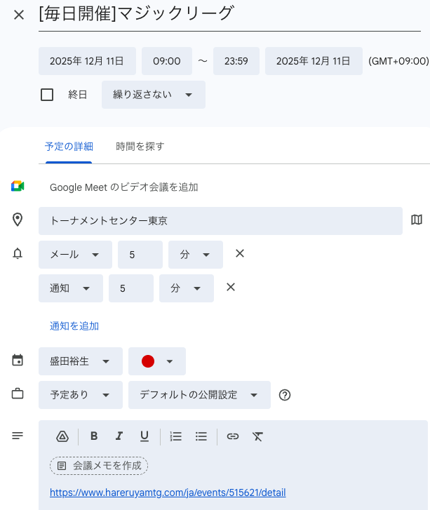

 |  |  |  |  |  | ※終了時間は当日の23:59として登録する

 |  |  | 「X」ボタン
 |  |  |  | 押下でXのポスト画面が開く（未ログインの場合はログイン画面が開く）
 |  |  |  | （ポスト内容例）
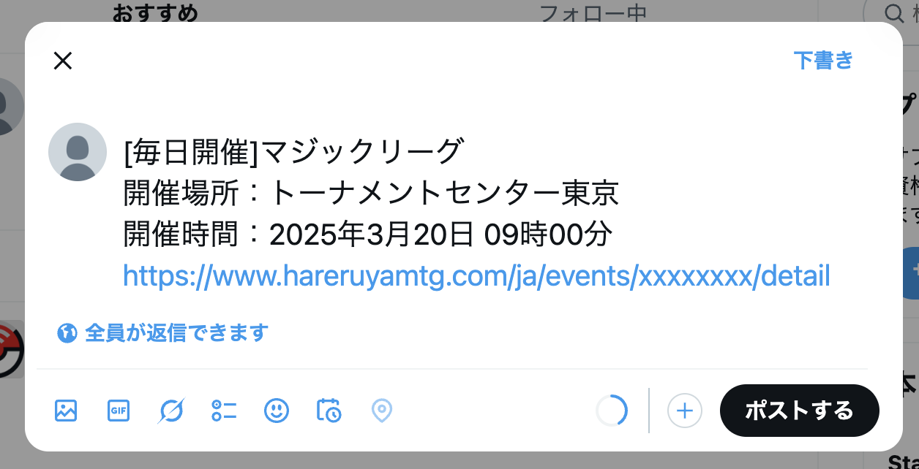

 |  |  | 「LINE」ボタン
 |  |  |  | 押下でLINEの送信先選択画面が開く（未ログインの場合はログイン画面が開く）
 |  |  |  | 送信内容はXと同様とする

 |  | シェアボタンでのシェアする内容
 |  |  |  |  |  |  |  | イベントタイトル |  |  | 店舗 |  | 日付 | 時間 |  | 場所※ |  |  | イベント詳細リンク
 |  | Googleカレンダー |  |  |  |  |  | ○ |  |  | ○ |  | ○ | ○ |  | ○ |  |  | ○
 |  | Xポスト |  |  |  |  |  | ○ |  |  | ○ |  | ○ |  |  |  |  |  | ○
 |  | LINEシェア |  |  |  |  |  | ○ |  |  | ○ |  | ○ |  |  |  |  |  | ○
 |  |  |  |  |  |  |  |  |  |  |  |  |  |  |  | ※ 場所は店舗名で指定する

 | 識別ID |  |  | ラベル |  |  |  |  | 書式・制限 |  |  |  |  |  |  | 必須 |  | 最大文字数 または最大値 |  | 初期値 | 画面部品の説明
 | 4-1 |  |  | イベント申込み |  |  |  |  | ボタン |  |  |  |  |  |  | - |  | - |  | - | 大会申込ページに遷移
 | 4-2 |  |  | キャンセル申込み |  |  |  |  | ボタン |  |  |  |  |  |  | - |  | - |  | - | お問い合わせページに遷移 「件名」に「店舗でのお買い物・イベントに関するお問い合わせ」、 「お問い合わせ詳細」に「イベントのキャンセル申込」が選択された状態でお問合せページを表示する
 | 4-3 |  |  | デッキ登録 |  |  |  |  | ボタン |  |  |  |  |  |  | - |  | - |  | - | デッキ登録ページに遷移
 | 4-4 |  |  | Googleカレンダーに登録する |  |  |  |  | ボタン |  |  |  |  |  |  | - |  | - |  | - | イベント情報をGoogleカレンダーに登録する
 | 4-5 |  |  | Xポスト |  |  |  |  | ボタン |  |  |  |  |  |  | - |  | - |  | - | イベント情報をXにポストする
 | 4-6 |  |  | LINEシェア |  |  |  |  | ボタン |  |  |  |  |  |  | - |  | - |  | - | イベント情報をLINEで共有する
 | 4-7 |  |  | リンクシェア |  |  |  |  | ボタン |  |  |  |  |  |  | - |  | - |  | - | イベント詳細リンクのリンクをコピーする
 | 4-8 |  |  | 戻る |  |  |  |  | ボタン |  |  |  |  |  |  | - |  | - |  | - | イベント大会TOPに遷移

大会申込～完了
ドキュメント名 |  |  |  |  |  |  | フロント_イベント |  |  | セクション
プロジェクト名 |  |  |  |  |  |  | サイトリニューアル |  |  | 作成者 |  |  |  | 堀部 |  | 作成日 | 2025-08-20 | 更新者 | 盛田 | 更新日 | 2025-12-04

機能No |  |  | F07-04 |  |  |  | 機能名 |  | 大会申込～完了 |  |  |  |  |  |  | 概要 | イベントの申し込みができます

 | 遷移図

1.イベント申込確認画面
2.申込確定画面
3.決済入力画面(外部)
4.申込完了画面

5.イベント申込キャンセル画面

 | カスタマイズ説明

 |  |  | 概要
 |  |  |  | イベントの申し込みを可能とする

 |  |  | 機能
 |  |  |  | 現行機能をベースに下記をカスタマイズ
 |  |  |  |  | ・ | チームの他メンバーに関する入力情報は削除とする
 |  |  |  |  | ・現行で同一同イベント別時間帯をまとめて予約する機能(現行踏襲だが要件定義書レビューで漏れていたため追記)

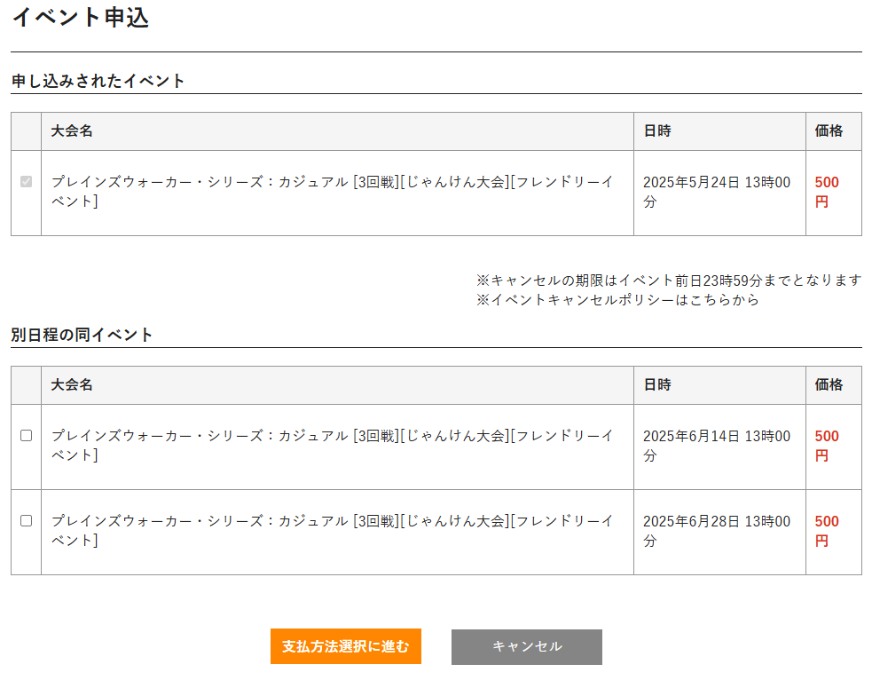

 |  |  |  | イベント追加と支払選択を一つの画面に統合する

 | 1.イベント申込確認画面

 | レイアウト図

 |  |  | スマートフォン

(1-1)

(1-2)
(1-3)

(1-4)

(1-5)

(1-6)

(1-7)
 |  |  |  |  |  |  |  |  |  |  |  |  |  |  | お支払いについてのモーダルウィンドウ

(1-8)
(1-9)
 |  |  |  |  |  |  |  |  |  |  |  |  |  | お支払方法はクレジットカード決済のみとさせていただきます。
 |  |  |  |  |  |  |  |  |  |  |  |  |  | 下記のクレジットカードがご利用いただけます。
 |  |  |  |  |  |  |  |  |  |  |  |  |  | ・Visa
 |  |  |  |  |  |  |  |  |  |  |  |  |  | ・JCB
(1-10)
 |  |  |  |  |  |  |  |  |  |  |  |  |  | ・Mastercard
 |  |  |  |  |  |  |  |  |  |  |  |  |  | ・American Express
(1-11)
 |  |  |  |  |  |  |  |  |  |  |  |  |  | ・Diner's Club
 |  |  |  |  |  |  |  |  |  |  |  |  |  | クレジットカード利用明細上の名前には「晴れる屋」と表示されます。
(1-12)
 |  |  |  |  |  |  |  |  |  |  |  |  |  | ※分割払いには対応しておりません。一括払いでのお支払いのみ可能です。
 |  |  |  |  |  |  |  |  |  |  |  |  |  | ※クレジットカード決済から他の支払方法への変更は対応できません。

 |  |  | PC
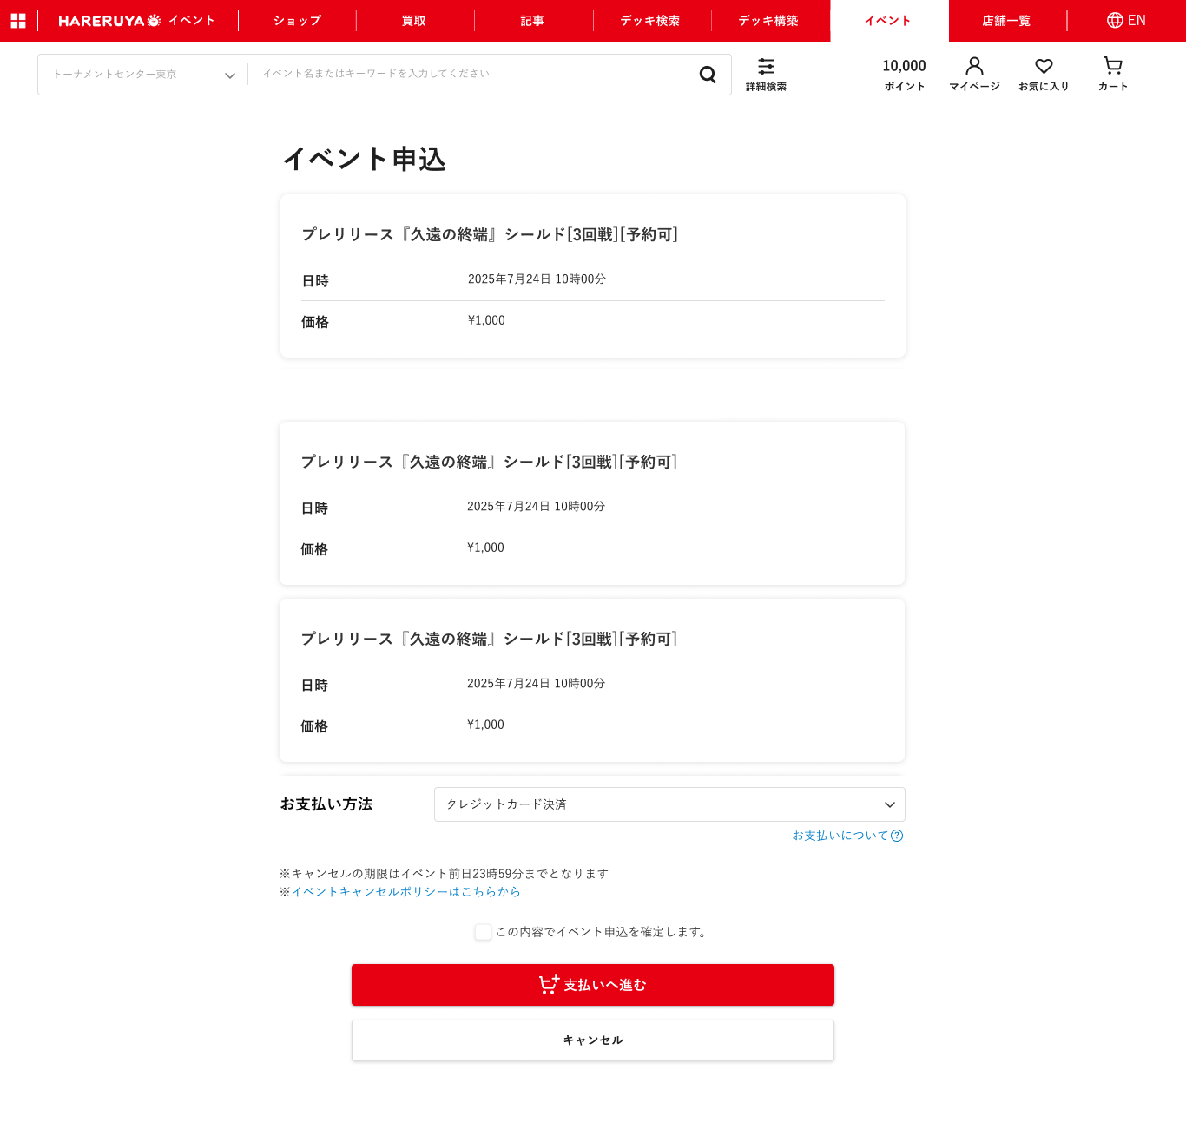

(1-1)
(1-2)
(1-3)

(1-4)

別日程の同イベント
(1-5)

(1-6)

(1-8)

(1-7)

(1-9)
(1-10)

(1-11)

(1-12)

 | 説明

 |  | URL
 |  |  | /ja/events/{イベント詳細ID}/entry

 |  | 遷移元
 |  |  | 大会詳細画面

 |  | 機能
 |  | ・ | 大会詳細画面で申込をしたイベントと別日程の同イベントが存在する場合、別日程の同イベント(1-5)を表示し、同時に申込可能にする
 |  | ・ | 別日程の同イベントが存在する場合、大会詳細画面で申込をしたイベントは選択済みイベント選択(1-1)は選択済みの状態で変更可だが、
 |  |  | イベントが未選択の状態で次の画面には遷移させない
 |  | ・ | 別日程の同イベントが存在しない場合、選択済みイベント選択(1-1)はデフォルトでチェックが入っている状態で変更不可とする
 |  | ・ | 申込同意(1-10)にチェックが入っていない状態で「支払いへ進む」(1-11)を押しても次の画面には遷移させずエラーを動的に表示する

 | 識別ID |  |  | ラベル |  |  |  | 書式・制限 |  |  | 必須 |  | 最大文字数 または最大値 |  |  | 初期値 | 画面部品の説明
 | 1-1 |  |  | 選択済みイベント選択 |  |  |  | 複数選択(チェックボックス) |  |  | - |  | - |  |  | チェック | この画面に遷移する際に選択したイベントのチェックボックス。 デフォルトで選択済み
 | 1-2 |  |  | イベント名 |  |  |  | ラベル |  |  | - |  | - |  |  | - | 大会詳細で申込をしたイベント名
 | 1-3 |  |  | 開催日時 |  |  |  | ラベル |  |  | - |  | - |  |  | - | 大会詳細で申込をしたイベントの開催日時
 | 1-4 |  |  | 参加費 |  |  |  | ラベル |  |  | - |  | - |  |  | - | 大会詳細で申込をしたイベントの参加費
 | 1-5 |  |  | 別日程の同イベント |  |  |  | ブロック |  |  | - |  | - |  |  | - | 大会詳細で申込をしたイベントの別日程のイベントのリスト
 | 1-6 |  |  | 追加イベント選択 |  |  |  | 複数選択 (チェックボックス) |  |  | - |  | - |  |  | - | 大会詳細で申込をしたイベントの別日程のイベントを選択するチェックボックス
 | 1-7 |  |  | お支払いについて |  |  |  | リンク |  |  | - |  | - |  |  | - | 支払いについてのモーダルウィンドウを表示
 | 1-8 |  |  | 支払方法選択 |  |  |  | 単一選択(セレクトボックス) |  |  | - |  | - |  |  | - | イベント管理で設定した支払方法の選択肢を表示
 | 1-9 |  |  | イベントキャンセルポリシー |  |  |  | リンク |  |  | - |  | - |  |  | - | イベントキャンセルポリシーのページを別ウィンドウで表示 リンク先: /ja/user_data/help_event#block_event_cancel_policy
 | 1-10 |  |  | 申込同意 |  |  |  | 単一選択(チェックボックス) |  |  | - |  | - |  |  | - | 申込に同意を取るチェックボックス
 | 1-11 |  |  | 支払いへ進む |  |  |  | ボタン |  |  | - |  | - |  |  | - | 申込確定画面(3)に遷移
 | 1-12 |  |  | キャンセル |  |  |  | ボタン |  |  | - |  | - |  |  | - | 大会詳細画面に戻る

 | 2.申込確定画面

 | レイアウト図

 |  |  | スマートフォン
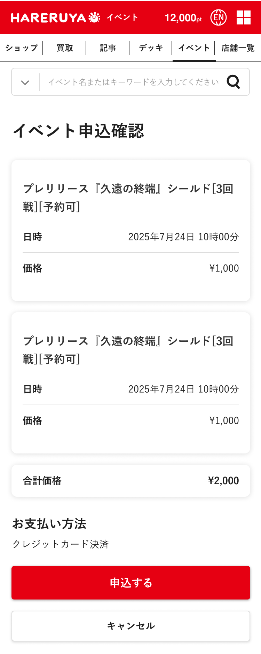

(2-1)

(2-2)

(2-3)

(2-4)

(2-5)

 |  |  | PC
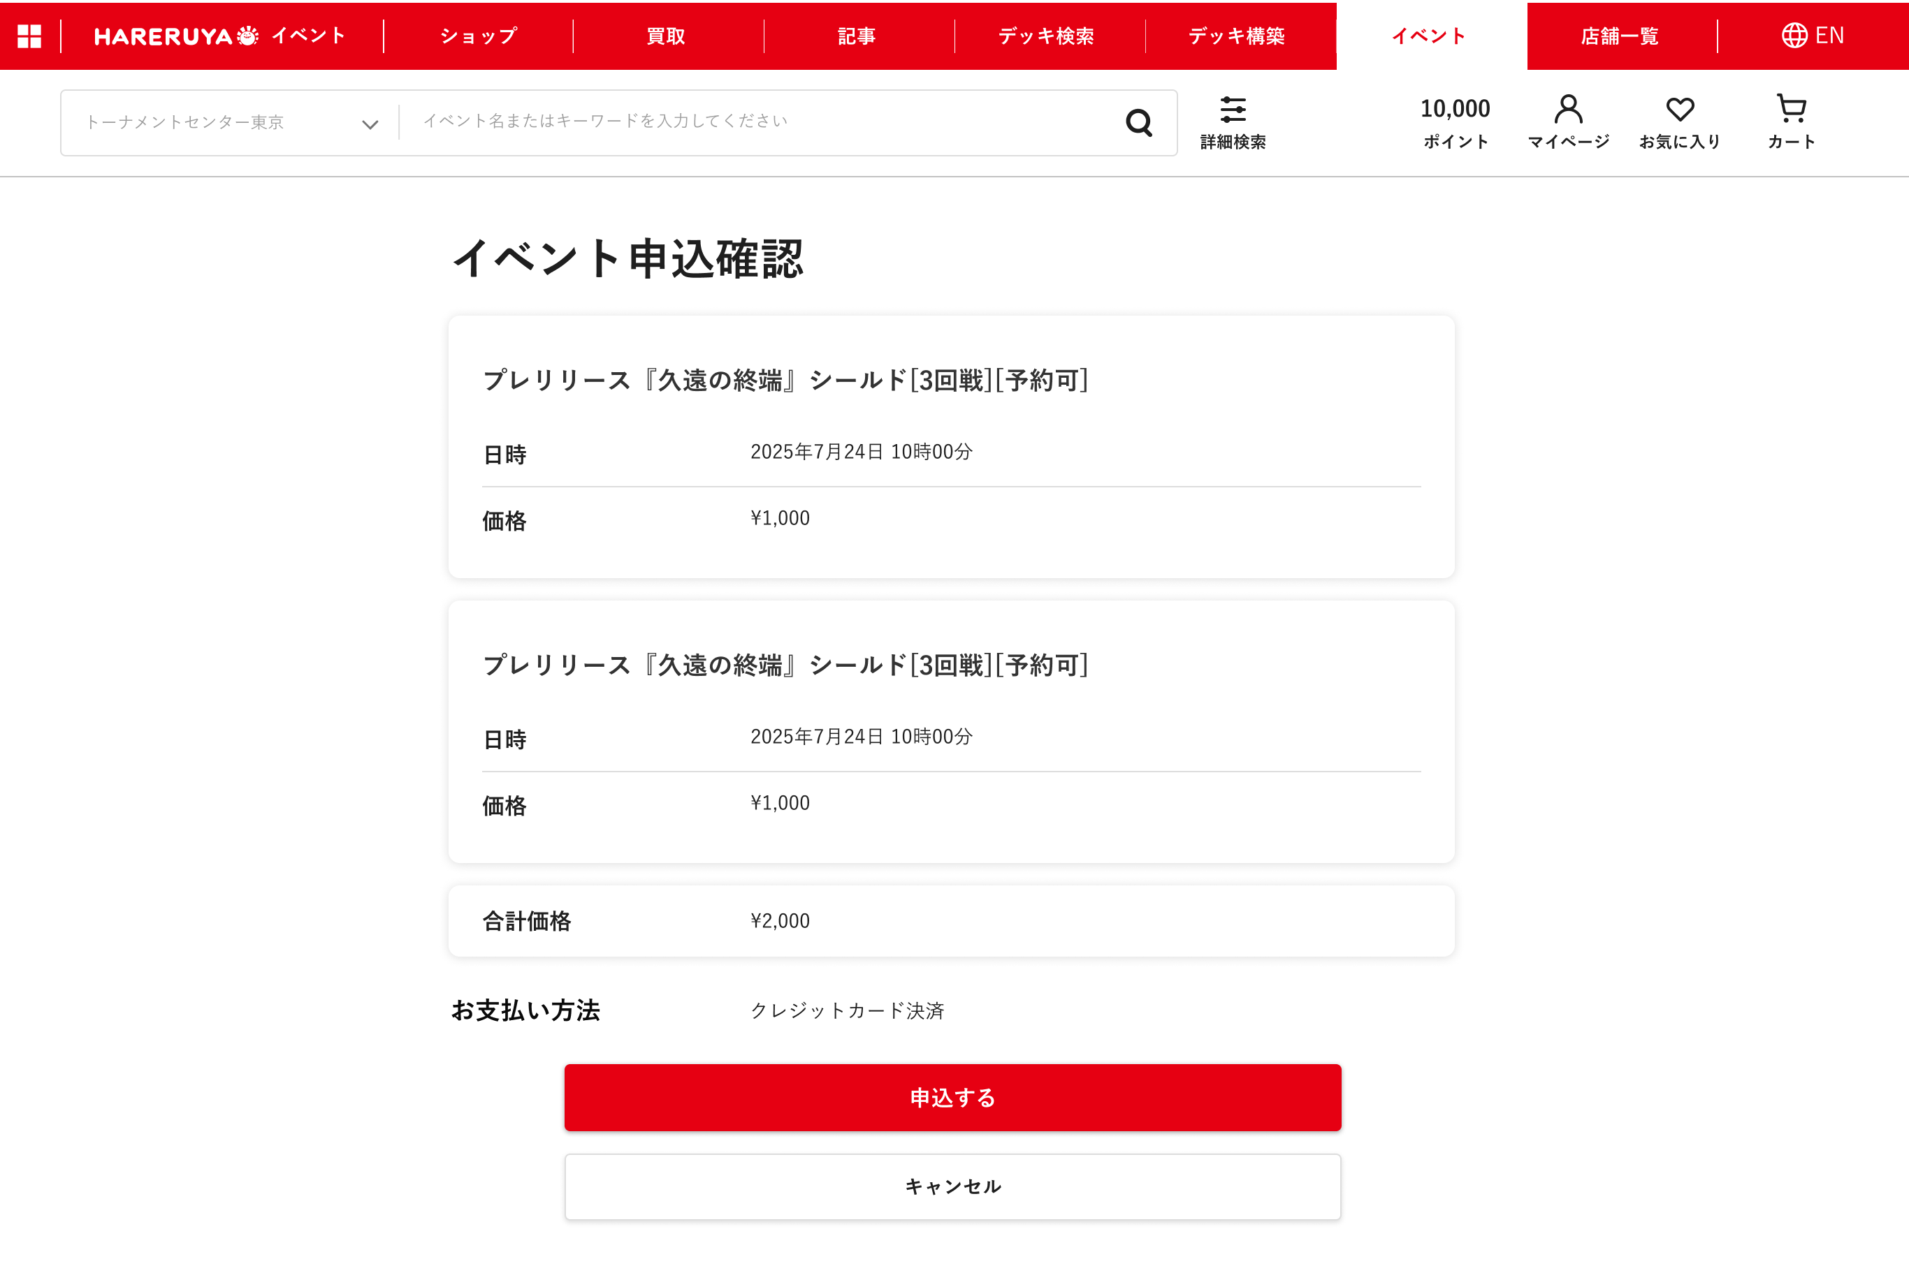

(2-1)

(2-2)

(2-3)
(2-4)

(2-5)

 | 説明

 |  | URL
 |  |  | /ja/events/confirm

 |  | 遷移元
 |  |  | イベント申込確認画面 (1)

 | 識別ID |  |  | ラベル |  |  |  | 書式・制限 |  |  | 必須 |  | 最大文字数 または最大値 |  |  | 初期値 | 画面部品の説明
 | 2-1 |  |  | 選択したイベント詳細 |  |  |  | ブロック |  |  | - |  | - |  |  | - | 申込したイベント詳細。複数選択している場合は、全件表示する
 | 2-2 |  |  | 合計金額 |  |  |  | ラベル |  |  | - |  | - |  |  | - | 選択したイベントの参加費の合計
 | 2-3 |  |  | お支払い方法 |  |  |  | ラベル |  |  | - |  | - |  |  | - | イベント申込確認画面(1)で選択した支払方法
 | 2-4 |  |  | 申込する |  |  |  | ボタン |  |  | - |  | - |  |  | - | 決済画面(外部)に遷移する
 | 2-5 |  |  | キャンセル |  |  |  | ボタン |  |  | - |  | - |  |  | - | 支払い方法選択画面(2)に戻る

 | 3.決済入力・確認画面(外部)

 | レイアウト図

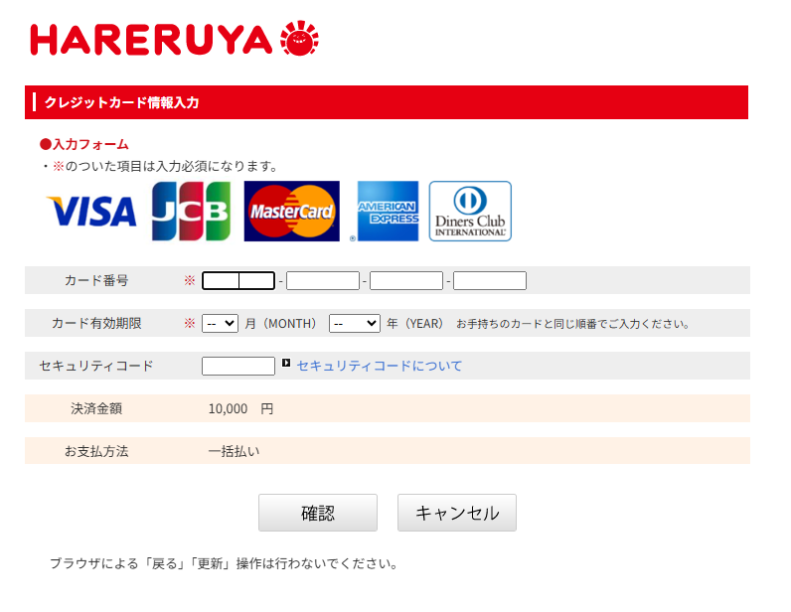
 |  |  | 入力画面

(3-1)
(3-2)

 |  |  | 確認画面
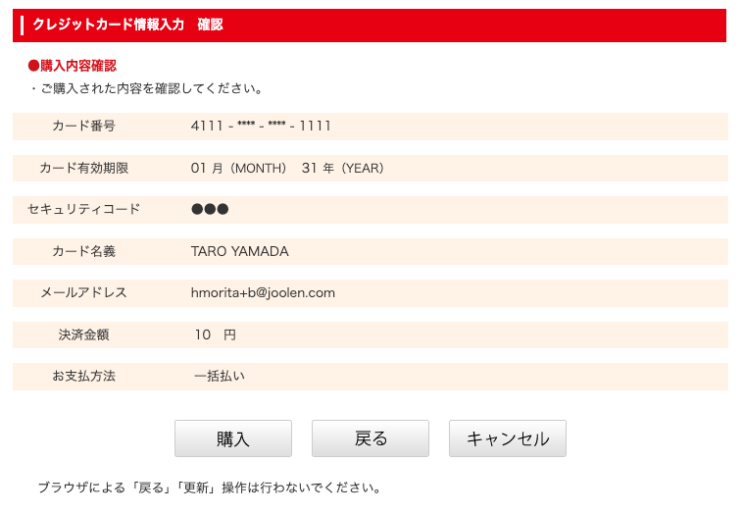

(3-3)
(3-4)
(3-2)

 | 説明

 |  |  | ソニーペイメントのリンクタイプ決済画面を利用
 |  |  | 外部システムのため詳細は省略

 | 識別ID |  |  | ラベル |  |  |  | 書式・制限 |  |  | 必須 |  | 最大文字数 または最大値 |  |  | 初期値 | 画面部品の説明
 | 3-1 |  |  | 確認 |  |  |  | ボタン |  |  | - |  | - |  |  | - | 決済確認画面へ遷移
 | 3-2 |  |  | キャンセル |  |  |  | ボタン |  |  | - |  | - |  |  | - | 5.イベント申込キャンセル画面へ遷移
 | 3-3 |  |  | 購入 |  |  |  | ボタン |  |  | - |  | - |  |  | - | 4.申込完了画面へ遷移
 | 3-4 |  |  | 戻る |  |  |  | ボタン |  |  | - |  | - |  |  | - | 決済入力画面へ遷移

 | 4.申込完了画面

 | レイアウト図

 |  | スマートフォン |  |  |  |  |  |  |  |  |  | PC
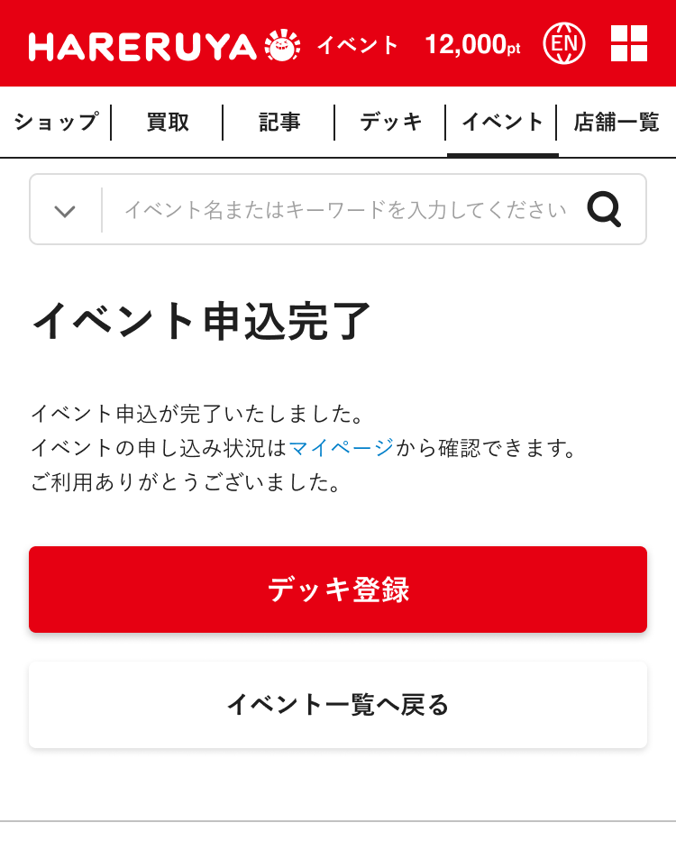
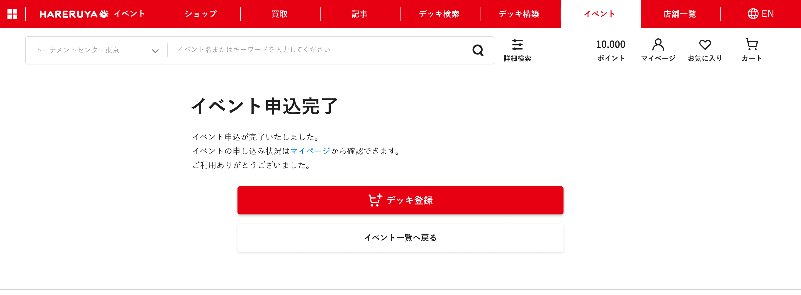

(4-1)

(4-2)

(4-1)

(4-2)

 | 説明

 |  | URL
 |  |  | /events/payment_complete?detail={イベント詳細ID}

 |  | 遷移元
 |  |  | 決済確認画面(外部)

 |  | 下記条件を満たしていれば、デッキ登録(4-1)ボタンを表示
 |  | ・ | 管理画面で「デッキ登録あり」にチェックが入っている
 |  | ・ | 「デッキ登録を終了する」にチェックが入っていない
 |  | ・ | 現在日時が「デッキ登録締め切り」の日時より以前

 | 識別ID |  |  | ラベル |  |  |  | 書式・制限 |  |  | 必須 |  | 最大文字数 または最大値 |  |  | 初期値 | 画面部品の説明
 | 4-1 |  |  | デッキ登録 |  |  |  | ボタン |  |  | - |  | - |  |  | - | デッキ登録画面に遷移
 | 4-2 |  |  | イベント一覧に戻る |  |  |  | ボタン |  |  | - |  | - |  |  | - | イベント一覧画面に遷移

 | 5.イベント申込キャンセル画面

 | レイアウト図

 |  | スマートフォン |  |  |  |  |  |  |  |  |  | PC

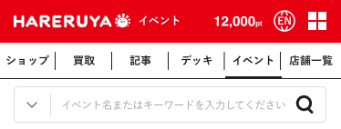
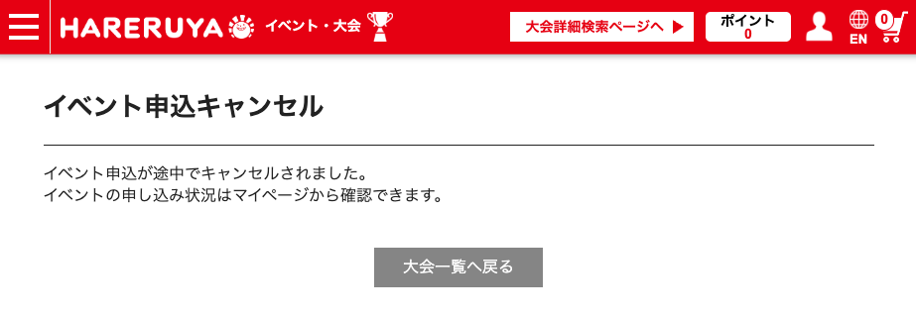

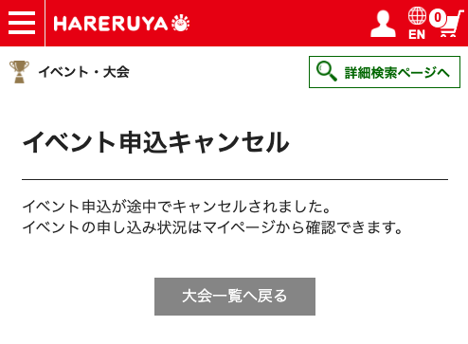

(5-1)

(5-1)

 | 説明

 |  | URL
 |  |  | /events/payment_cancel?paymentNo={支払番号}

 |  | 遷移元
 |  |  | 決済入力・確認画面(外部)

 |  | 大会一覧へ戻る(5-1)ボタンを表示

 | 識別ID |  |  | ラベル |  |  |  | 書式・制限 |  |  | 必須 |  | 最大文字数 または最大値 |  |  | 初期値 | 画面部品の説明
 | 5-1 |  |  | 大会一覧へ戻る |  |  |  | ボタン |  |  | - |  | - |  |  | - | 大会一覧へ遷移

